EmployeeDepartmentHistory
Gambaran Umum Tabel (silakan perbanyak sendiri template lembar jawab ini sebusi banyaknya tabel yang diminta)

1 | Jumlah Kolom | 6 | kolom

2 | Jumlah baris | 296 | baris

3 | Keterangan: Silakan sesuaikan jumlah barisnya
 | Nama Kolom | Jenis Data | Rentang Isi Data (Isikan jika datanya berjenis numerik) | Null Values | Banyak null values | Outliers | Keterangan
 | BusinessEntityID | Int | 1 hingga 290 | Tidak ada | Tidak ada | Tidak ada | BusinessEntityID
 | DepartmentID | Small Int | 1 hingga 16 | Tidak ada | Tidak ada | Tidak ada | Department tempat karyawan bekerja
 | ShiftID | Tiny Int | 1 hingga 3 | Tidak ada | Tidak ada | Tidak ada | Identifikasi shift 8 jam karyawan bekerja
 | StartDate | Date | 30 Juni 2006 hingga 14 November 2013 | Tidak ada | Tidak ada | Tidak ada | Tanggal karyawan bekerja di departmen
 | EndDate | Date | 14 Juli 2009 hingga 13 November 2013 | Ada | 290 | Tidak ada | Tanggal karyawan berhenti bekerja di departmen
 | ModifiedDate | Date time | 29 Juni 2006 0:00 hingga 13 November 2013 0:00 | Tidak ada | Tidak ada | Tidak ada | Tanggal dan waktu terakhir modifikasi

4 | Sample Data
 | Keterangan: jika datanya terlalu sedikit, tampilkan saja 3 baris pertama. Silakan sesuaikan jumlah kolomnya
 | 5 Baris Pertama
 | BusinessEntityID | DepartmentID | ShiftID | StartDate | EndDate | ModifiedDate
 | 1 | 16 | 1 | 2009-01-14 | - | 1/13/2009
 | 2 | 1 | 1 | 2008-01-31 | - | 1/30/2008
 | 3 | 1 | 1 | 2007-11-11 | - | 11/10/2007
 | 4 | 1 | 1 | 2007-12-05 | 2010-05-30 | 5/28/2010
 | 4 | 2 | 1 | 2010-05-31 | - | 5/30/2010

 | 5 Baris Akhir
 | BusinessEntityID | DepartmentID | ShiftID | StartDate | EndDate | ModifiedDate
 | 286 | 3 | 1 | 2013-05-30 | - | 5/29/2013
 | 287 | 3 | 1 | 2012-04-16 | - | 4/15/2012
 | 288 | 3 | 1 | 2013-05-30 | - | 5/29/2013
 | 289 | 3 | 1 | 2012-05-30 | - | 5/29/2012
 | 290 | 3 | 1 | 2012-05-30 | - | 5/29/2012

5 | Analisis Deskriptif

 | DepartmentID | ShiftID | StartDate | EndDate | ModifiedDate
 | 16 | 1 | 2009-01-14 | - | 1/13/2009
 | 1 | 1 | 2008-01-31 | - | 1/30/2008
 | 1 | 1 | 2007-11-11 | - | 11/10/2007
 | 1 | 1 | 2007-12-05 | 2010-05-30 | 5/28/2010
 | 2 | 1 | 2010-05-31 | - | 5/30/2010
 | 3 | 1 | 2013-05-30 | - | 5/29/2013
 | 3 | 1 | 2012-04-16 | - | 4/15/2012
 | 3 | 1 | 2013-05-30 | - | 5/29/2013
 | 3 | 1 | 2012-05-30 | - | 5/29/2012
 | 3 | 1 | 2012-05-30 | - | 5/29/2012

 | No | Kolom | Analisis |  | Interpretasi
 | 1 | DepartementID |  |  | DepartmentID yang paling banyak employee adalah department dengan id 7
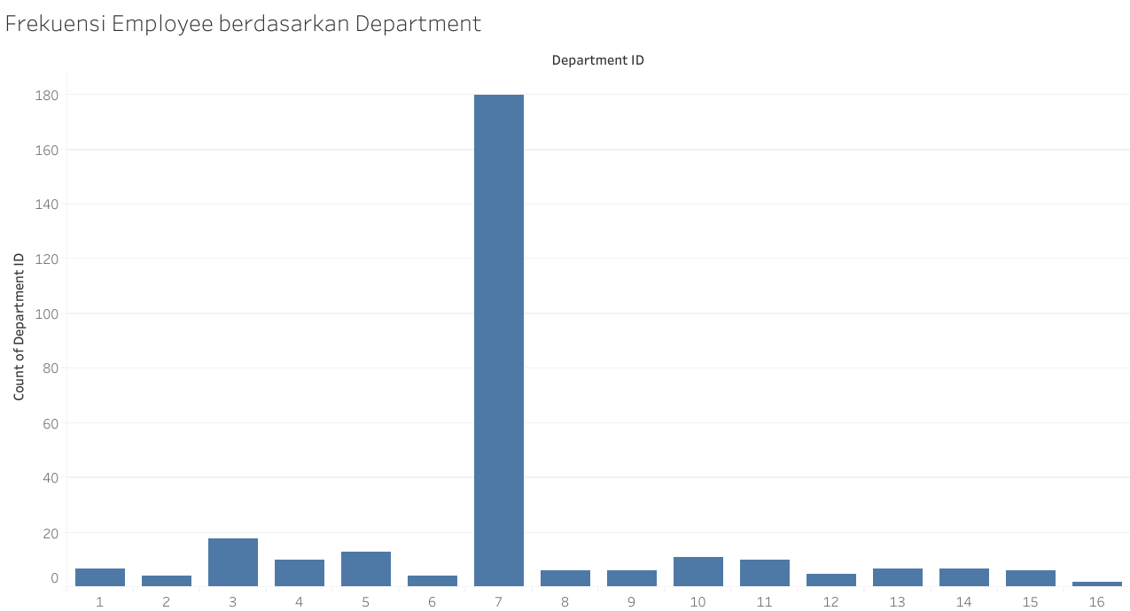

 | 2 | StartDate dan EndDate | StartDate | EndDate | Dari hasil disamping dapat disimpulkan bahwa DepartementID 3 termasuk departemen dengan durasi menjabat paling lama.
 |  |  | 2009-01-14
 |  |  | 2008-01-31
 |  |  | 2007-11-11
 |  |  | 2007-12-05 | 2010-05-30
 |  |  | 2010-05-31
 |  |  | 2013-05-30
 |  |  | 2012-04-16
 |  |  | 2013-05-30
 |  |  | 2012-05-30
 |  |  | 2012-05-30

 |  |  | cari masa menjabat terlama
 |  |  | -39827
 |  |  | -39478
 |  |  | -39397
 |  |  | 907
 |  |  | -40329
 |  |  | -41424
 |  |  | -41015
 |  |  | -41424
 |  |  | -41059
 |  |  | -41059

 |  |  | cari dengan durasi terkecil
 |  |  | -41424 | -> cari departementID dengan masa menjabat 41424 hari

Employee
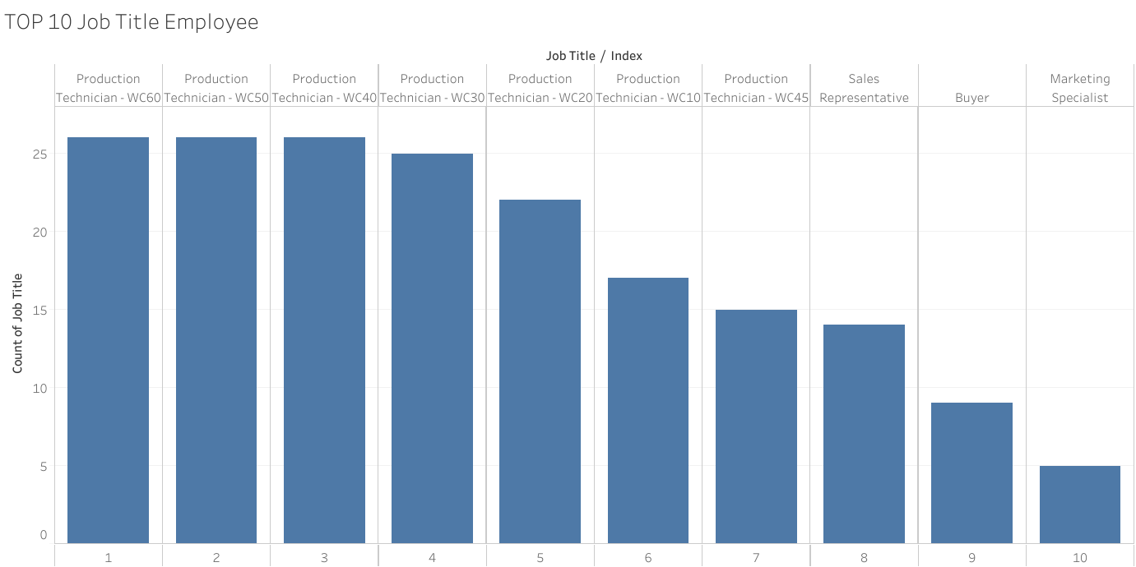
Gambaran Umum Tabel (silakan perbanyak sendiri template lembar jawab ini sebusi banyaknya tabel yang diminta)

1 | Jumlah Kolom | 16 | kolom

2 | Jumlah baris | 290 | baris

3 | Keterangan: Silakan sesuaikan jumlah barisnya
 | Nama Kolom | Jenis Data | Rentang Isi Data (Isikan jika datanya berjenis numerik) | Null Values | Banyak null values | Outliers | Keterangan
 | BusinessEntityID | int | 1-290 | Tidak Ada | Tidak Ada | Tidak Ada | BusinessEntityID
 | NationalIDNumber | nvarchar(15) | 30845-999440576 | Tidak Ada | Tidak Ada | Tidak Ada | Nomor identifikasi nasional
 | LoginID | nvarchar(256) | - | Tidak Ada | Tidak Ada | Tidak Ada | LoginID
 | OrganizationNode | hierarchyid |  | Ada | 1 | Tidak Ada | Di mana posisi karyawan dalam hierarki perusahaan.
 | OrganizationLevel | smallint | 0-4 | Tidak Ada | Tidak Ada | Tidak Ada | Tingkat kedalaman karyawan dalam hierarki perusahaan.
 | JobTitle | nvarchar(50) | - | Tidak Ada | Tidak Ada | Tidak Ada | Jabatan kerja
 | BirthDate | date | 17 Oktober 1951 hingga 31 Mei 1991 | Tidak Ada | Tidak Ada | Tidak Ada | Tanggal lahir.
 | MaritalStatus | nchar(1) | - | Tidak Ada | Tidak Ada | Tidak Ada | M = Menikah, S = Lajang
 | Gender | nchar(1) | - | Tidak Ada | Tidak Ada | Tidak Ada | Jenis kelamin: M = Laki-laki, F = Perempuan.
 | HireDate | date | 30 Juni 2006 hingga 30 Mei 2013 | Tidak Ada | Tidak Ada | Tidak Ada | Tanggal perekrutan karyawan.
 | SalariedFlag | bit | 0-1 | Tidak Ada | Tidak Ada | Tidak Ada | Klasifikasi pekerjaan. 0 = Jam kerja per jam, tidak lepas dari perjanjian kolektif. 1 = Gaji, lepas dari perjanjian kolektif.
 | VacationHours | smallint | 0-99 | Tidak Ada | Tidak Ada | Tidak Ada | Jumlah jam liburan yang tersedia.
 | SickLeaveHours | smallint | 20-80 | Tidak Ada | Tidak Ada | Tidak Ada | Jumlah jam cuti sakit yang tersedia.
 | CurrentFlag | bit | - | Tidak Ada | Tidak Ada | Tidak Ada | 0 = Nonaktif, 1 = Aktif.
 | rowguid | uniqueidentifier | - | Tidak Ada | Tidak Ada | Tidak Ada | Nomor ROWGUIDCOL yang mengidentifikasi catatan secara unik.
 | ModifiedDate | datetime | 30 Juni 2014 0:00 hingga 26 Desember 2014 9:17 | Tidak Ada | Tidak Ada | Tidak Ada | Tanggal dan waktu terakhir kali catatan diperbarui.

4 | Sample Data
 | Keterangan: jika datanya terlalu sedikit, tampilkan saja 3 baris pertama. Silakan sesuaikan jumlah kolomnya
 | 5 Baris Pertama
 | BusinessEntityID | NationalIDNumber | LoginID | OrganizationNode | OrganizationLevel | JobTitle | BirthDate | MaritalStatus | Gender | HireDate | SalariedFlag | VacationHours | SickLeaveHours | CurrentFlag | rowguid | ModifiedDate
 | 1 | 295847284 | adventure-works\ken0 | - | 0 | Chief Executive Officer | 1969-01-29 | S | M | 2009-01-14 | 1 | 99 | 69 | 1 | F01251E5-96A3-448D-981E-0F99D789110D | 6/30/2014
 | 2 | 245797967 | adventure-works\terri0 | 58 | 1 | Vice President of Engineering | 1971-08-01 | S | F | 2008-01-31 | 1 | 1 | 20 | 1 | 45E8F437-670D-4409-93CB-F9424A40D6EE | 6/30/2014
 | 3 | 509647174 | adventure-works\roberto0 | 5AC0 | 2 | Engineering Manager | 1974-11-12 | M | M | 2007-11-11 | 1 | 2 | 21 | 1 | 9BBBFB2C-EFBB-4217-9AB7-F97689328841 | 6/30/2014
 | 4 | 112457891 | adventure-works\rob0 | 5AD6 | 3 | Senior Tool Designer | 1974-12-23 | S | M | 2007-12-05 | 0 | 48 | 80 | 1 | 59747955-87B8-443F-8ED4-F8AD3AFDF3A9 | 6/30/2014
 | 5 | 695256908 | adventure-works\gail0 | 5ADA | 3 | Design Engineer | 1952-09-27 | M | F | 2008-01-06 | 1 | 5 | 22 | 1 | EC84AE09-F9B8-4A15-B4A9-6CCBAB919B08 | 6/30/2014

 | 5 Baris Akhir
 | BusinessEntityID | NationalIDNumber | LoginID | OrganizationNode | OrganizationLevel | JobTitle | BirthDate | MaritalStatus | Gender | HireDate | SalariedFlag | VacationHours | SickLeaveHours | CurrentFlag | rowguid | ModifiedDate
 | 286 | 758596752 | adventure-works\lynn0 | 95AB | 3 | Sales Representative | 1977-02-14 | S | F | 2013-05-30 | 1 | 36 | 38 | 1 | 4A9A8407-A680-4A6B-8D03-511CB58F9A8A | 6/30/2014
 | 287 | 982310417 | adventure-works\amy0 | 95E0 | 2 | European Sales Manager | 1957-09-20 | M | F | 2012-04-16 | 1 | 21 | 30 | 1 | 66D66445-EE78-4676-9E66-0E22D6109A92 | 6/30/2014
 | 288 | 954276278 | adventure-works\rachel0 | 95EB | 3 | Sales Representative | 1975-07-09 | S | F | 2013-05-30 | 1 | 35 | 37 | 1 | B9BF7741-E0CA-4F37-ACDE-A4F78C6D03E9 | 6/30/2014
 | 289 | 668991357 | adventure-works\jae0 | 95ED | 3 | Sales Representative | 1968-03-17 | M | F | 2012-05-30 | 1 | 37 | 38 | 1 | 723A5921-D8A1-4659-9BC4-13C4CF7C9C91 | 6/30/2014
 | 290 | 134219713 | adventure-works\ranjit0 | 95EF | 3 | Sales Representative | 1975-09-30 | S | M | 2012-05-30 | 1 | 34 | 37 | 1 | 604213F9-DD0F-43B4-BDD2-C96E93D3F4BF | 6/30/2014

5 | Analisis Deskriptif
 | OrganizationLevel | MaritalStatus | Gender
 | 0 | S | M
 | 1 | S | F
 | 2 | M | M
 | 3 | S | M
 | 3 | M | F
 | 3 | S | F
 | 2 | M | F
 | 3 | S | F
 | 3 | M | F
 | 3 | S | M

 | No | Kolom | Analisis |  | Interpretasi
 | 1 | OrganizationLevel |  |  | Dari hasil disamping dapat disimpulkan bahwa level organisasi tidak mempengaruhi status menikah atau tidaknya.
 |  |  | OrganizationLevel | count of MaritalStatus
 |  |  | 0 | 0
 |  |  | 1 | 0
 |  |  | 2 | 2
 |  |  | 3 | 2

 |  |  | bandingkan level organisasi dengan marital status:
 |  |  | count of OrganizationLevel | count of MaritalStatus
 |  |  | 1 | 0
 |  |  | 1 | 0
 |  |  | 2 | 2
 |  |  | 6 | 2

Perbandingan MaritalStatus dengan Level Organisasi

 | 2 | Gender | Gender | count of maritalStatus | Dari hasil disamping dapat disimpulkan bahwa pegawai laki-laki cenderung memiliki status menikah dibandingkan pegawai perempuan.
 |  |  | F | 3
 |  |  | M | 1

 | 3 | JobTitle
 |  |  |  |  | Dari hasil visualisasi dibawah terdapat top 10 job title terbanyak

SalesTerritoryHistory
Gambaran Umum Tabel (silakan perbanyak sendiri template lembar jawab ini sebusi banyaknya tabel yang diminta)

1 | Jumlah Kolom | 6 | kolom

2 | Jumlah baris | 17 | baris

3 | Keterangan: Silakan sesuaikan jumlah barisnya
 | Nama Kolom | Jenis Data | Rentang Isi Data (Isikan jika datanya berjenis numerik) | Null Values | Banyak null values | Outliers | Keterangan
 | BusinessEntityID | Int | 275-290 | Tidak Ada | Tidak Ada | Tidak Ada | BusinessEntityID
 | TerritoryID | int | 2023-01-10 | Tidak Ada | Tidak Ada | Tidak Ada | TerritoryID
 | StartDate | Date time | 31 Mei 2011 0:00 hingga 30 Mei 2013 0:00 | Tidak Ada | Tidak Ada | Tidak Ada | Tanggal perwakilan penjualan mulai bekerja di wilayah tersebut.
 | EndDate | Date time | 29 Mei 2012 0:00 hingga 29 November 2012 0:00 | Ada | 13 | Tidak Ada | Tanggal perwakilan penjualan berhenti bekerja di wilayah tersebut.
 | rowguid | uniqueidentifier | - | Tidak Ada | Tidak Ada | Tidak Ada | Nomor ROWGUIDCOL yang mengidentifikasi catatan secara unik.
 | ModifiedDate | Date time | 24 Mei 2011 0:00 hingga 23 Mei 2013 0:00 | Tidak Ada | Tidak Ada | Tidak Ada | Tanggal dan waktu terakhir kali catatan diperbarui.

4 | Sample Data
 | Keterangan: jika datanya terlalu sedikit, tampilkan saja 3 baris pertama. Silakan sesuaikan jumlah kolomnya
 | 5 Baris Pertama
 | BusinessEntityID | TerritoryID | StartDate | EndDate | rowguid | ModifiedDate
 | 275 | 2 | 5/31/2011 | 11/29/2012 | {8563CE6A-00FF-47D7-BA4D-3C3E1CDEF531} | 11/22/2012
 | 275 | 3 | 11/30/2012 | - | {2F44304C-EE87-4C72-813E-CA75C5F61F4C} | 11/23/2012
 | 276 | 4 | 5/31/2011 | - | {64BCB1B3-A793-40BA-9859-D90F78C3F167} | 5/24/2011
 | 277 | 3 | 5/31/2011 | 11/29/2012 | {3E9F893D-5142-46C9-A76A-867D1E3D6F90} | 11/22/2012
 | 277 | 2 | 11/30/2012 | - | {132E4721-32DD-4A73-B556-1837F3A2B9AE} | 11/23/2012

 | 5 Baris Akhir
 | BusinessEntityID | TerritoryID | StartDate | EndDate | rowguid | ModifiedDate
 | 284 | 1 | 9/30/2012 | - | {ED12F921-8023-48EF-84BD-94D942F4C009} | 9/23/2012
 | 286 | 9 | 5/30/2013 | - | {D664D989-2BEB-4F2C-A4AA-691018965283} | 5/23/2013
 | 288 | 8 | 5/30/2013 | - | {3E1360CB-32E0-4286-8D98-8539F1AB2550} | 5/23/2013
 | 289 | 6 | 5/30/2012 | - | {987613ED-33D6-42A6-B992-0B33E9234934} | 5/23/2012
 | 290 | 7 | 5/30/2012 | - | {8895E74D-6D38-4140-BBEA-A8136A2F480E} | 5/23/2012

5 | Analisis Deskriptif

 | TerritoryID | StartDate | EndDate
 | 2 | 5/31/2011 | 11/29/2012
 | 3 | 11/30/2012
 | 4 | 5/31/2011
 | 3 | 5/31/2011 | 11/29/2012
 | 2 | 11/30/2012
 | 1 | 9/30/2012
 | 9 | 5/30/2013
 | 8 | 5/30/2013
 | 6 | 5/30/2012
 | 7 | 5/30/2012

 | No | Kolom | Analisis |  | Interpretasi
 | 1 | TerritoryID | Frekuensi |  | Dari hasil disamping dapat disimpulkan bahwa TerritoryID 2 dan 3 merupakan wilayah dengan pegawai terbanyak
 |  |  | TerritoryID | count of TerritoryID
 |  |  | 1 | 1
 |  |  | 2 | 2
 |  |  | 3 | 2
 |  |  | 4 | 1
 |  |  | 6 | 1
 |  |  | 7 | 1
 |  |  | 8 | 1
 |  |  | 9 | 1
 |  |  | Grand Total | 10

 |  |  | Proporsi
 |  |  | TerritoryID | count of TerritoryID(%)
 |  |  | 1 | 10
 |  |  | 2 | 20
 |  |  | 3 | 20
 |  |  | 4 | 10
 |  |  | 6 | 10
 |  |  | 7 | 10
 |  |  | 8 | 10
 |  |  | 9 | 10
 |  |  | Grand Total | 100
frecuency of TerritoryID

SalesPersonQuotaHistory
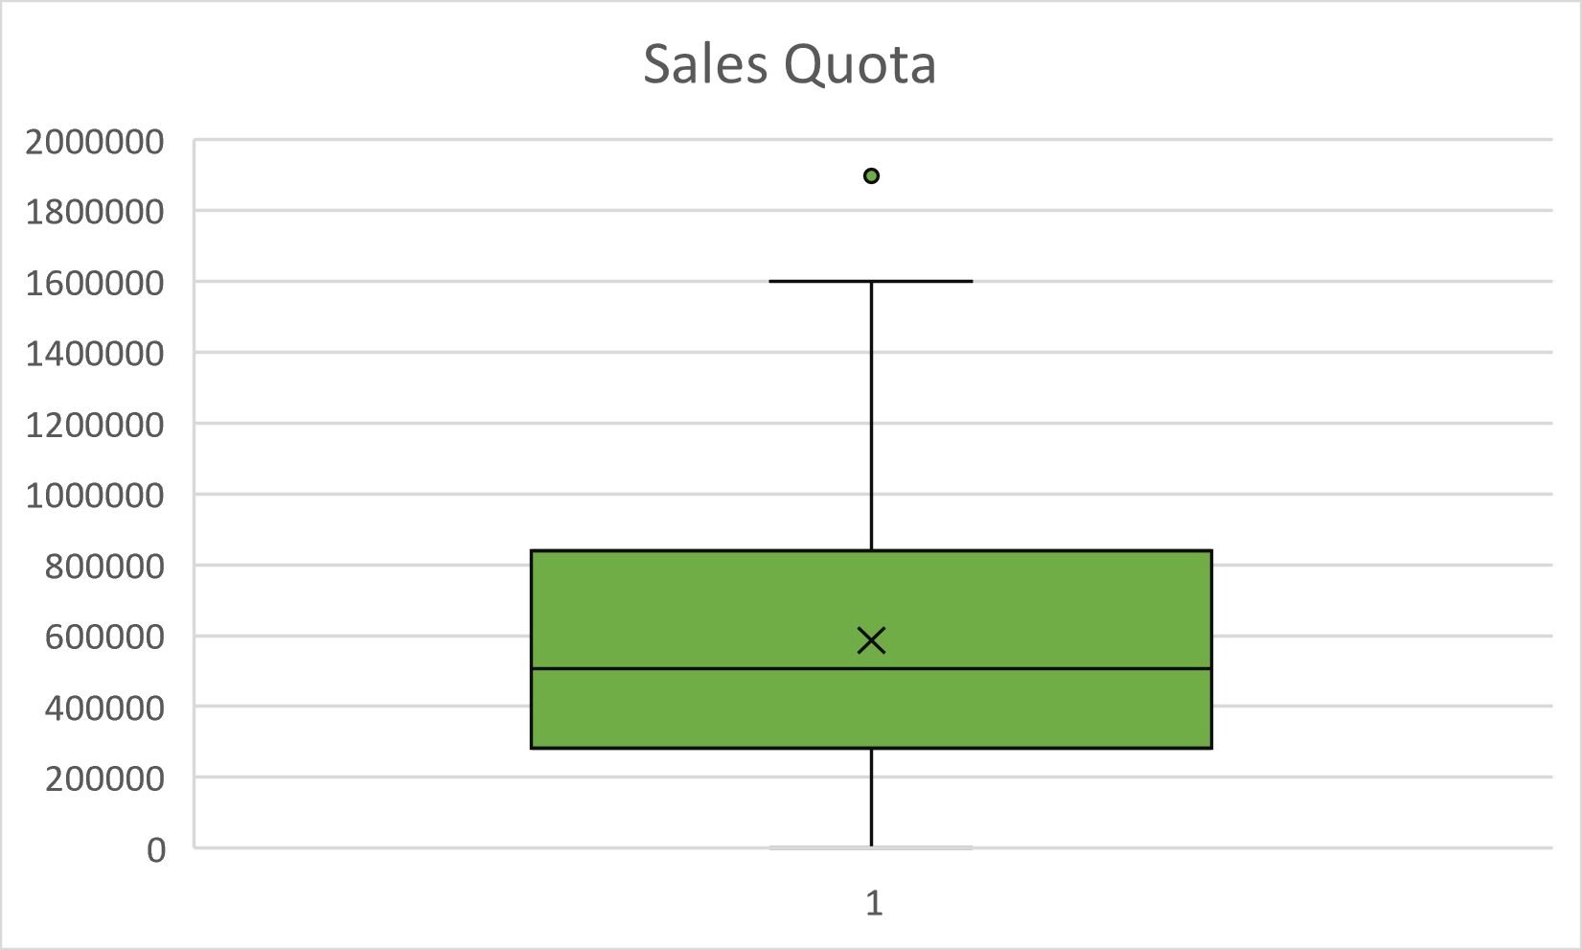
Gambaran Umum Tabel (silakan perbanyak sendiri template lembar jawab ini sebusi banyaknya tabel yang diminta)

1 | Jumlah Kolom | 5 | kolom

2 | Jumlah baris | 163 | baris

3 | Keterangan: Silakan sesuaikan jumlah barisnya
 | Nama Kolom | Jenis Data | Rentang Isi Data (Isikan jika datanya berjenis numerik) | Null Values | Banyak null values | Outliers | Keterangan
 | BusinessEntityID | Int | 274-290 | Tidak Ada | Tidak Ada | Tidak Ada | BusinessEntityID
 | QuotaDate | Date time | 31 Mei 2011 0:00 hingga 1 Maret 2014 0:00 | Tidak Ada | Tidak Ada | Tidak Ada | Tanggal kuota penjualan.
 | SalesQuota | money | 1000-1898000 | Tidak Ada | Tidak Ada | Ada | Jumlah kuota penjualan.
 | rowguid | uniqueidentifier | - | Tidak Ada | Tidak Ada | Tidak Ada | Nomor ROWGUIDCOL yang mengidentifikasi catatan secara unik.
 | ModifiedDate | Date time | 16 April 2011 0:00 hingga 15 Januari 2014 0:00 | Tidak Ada | Tidak Ada | Tidak Ada | Tanggal dan waktu terakhir kali catatan diperbarui.

4 | Sample Data
 | Keterangan: jika datanya terlalu sedikit, tampilkan saja 3 baris pertama. Silakan sesuaikan jumlah kolomnya
 | 5 Baris Pertama
 | BusinessEntityID | QuotaDate | SalesQuota | RowGuid | ModifiedDate
 | 274 | 5/31/2011 | 28000 | {99109BBF-8693-4587-BC23-6036EC89E1BE} | 4/16/2011
 | 274 | 8/31/2011 | 7000 | {DFD01444-8900-461C-8D6F-04598DAE01D4} | 7/17/2011
 | 274 | 12/1/2011 | 91000 | {0A69F453-9689-4CCF-A08C-C644670F5668} | 10/17/2011
 | 274 | 2/29/2012 | 140000 | {DA8D1458-5FB9-4C3E-9EAD-8F5CE1393047} | 1/15/2012
 | 274 | 5/30/2012 | 70000 | {760CEF84-B980-417B-A667-7358C38857F0} | 4/15/2012

 | 5 Baris Akhir
 | BusinessEntityID | QuotaDate | SalesQuota | RowGuid | ModifiedDate
 | 290 | 2/28/2013 | 404000 | {C35FB2F4-1E84-4B8F-AF6B-186315CCAC08} | 1/14/2013
 | 290 | 5/30/2013 | 1262000 | {C637E5F0-1E12-41F6-932E-53714B6961A8} | 4/15/2013
 | 290 | 8/30/2013 | 1057000 | {59E16B51-71F7-48E4-8A80-359103FE685A} | 7/16/2013
 | 290 | 11/30/2013 | 707000 | {A6CF1E2A-DA84-407A-9BEC-4AD473708C0B} | 10/16/2013
 | 290 | 3/1/2014 | 908000 | {00F2F9F8-5158-4436-B134-7E0C462289E5} | 1/15/2014

5 | Analisis Deskriptif

 | BusinessEntityID | QuotaDate | SalesQuota
 | 274 | 5/31/2011 | 28000
 | 274 | 8/31/2011 | 7000
 | 274 | 12/1/2011 | 91000
 | 274 | 2/29/2012 | 140000
 | 274 | 5/30/2012 | 70000
 | 290 | 2/28/2013 | 404000
 | 290 | 5/30/2013 | 1262000
 | 290 | 8/30/2013 | 1057000
 | 290 | 11/30/2013 | 707000
 | 290 | 3/1/2014 | 908000

 | No | Kolom | Analisis |  | Interpretasi
 | 1 | SalesQuota | Nilai Maksimum = | 1262000 | Rata-rata perusahaan memberikan kuota untuk sales sebesar 467400 satuan uang
 |  |  | Nilai Minimum = | 7000
 |  |  | Median = | 272000
 |  |  | Mean = | 467400

 |  |  | tinjau nilai SalesQuota yang di bawah dan di atas rata-rata
 |  |  | karena bila dilihat nilai rata-rata dengan nilai maksimum cukup jauh, maka coba untuk menghilangkan nilai yang tergolong ekstrim

 |  |  | SalesQuota
 |  |  | 28000
 |  |  | 7000
 |  |  | 91000
 |  |  | 140000
 |  |  | 70000
 |  |  | 404000
 |  |  | 1262000 | -> hilangkan untuk mendapatkan nilai yang lebih proposional
 |  |  | 1057000
 |  |  | 707000
 |  |  | 908000

 |  |  | SalesQuota
 |  |  | 28000
 |  |  | 7000
 |  |  | 91000
 |  |  | 140000
 |  |  | 70000
 |  |  | 404000
 |  |  | 707000
 |  |  | 908000

 |  |  | Nilai Maksimum = | 908000 | Berdasarkan hasil analisis di atas maka dapat disimpulkan bahwa cukup banyak perusahaan yang memberikan kuota untuk sales di bawah rata-rata.
 |  |  | Nilai Minimum = | 7000
 |  |  | median = | 115500
 |  |  | Mean = | 294375

 |  |  |  | Dari boxplot yang disamping terdapat satu outlier yang dapat menjadi persoalan dalam SalesQuota ini. perlu ada pemeriksaan kembali terhadap data tersebut. Selain itu data yang dihasilkan menyebar maka dari itu datanya kurang baik

Customer
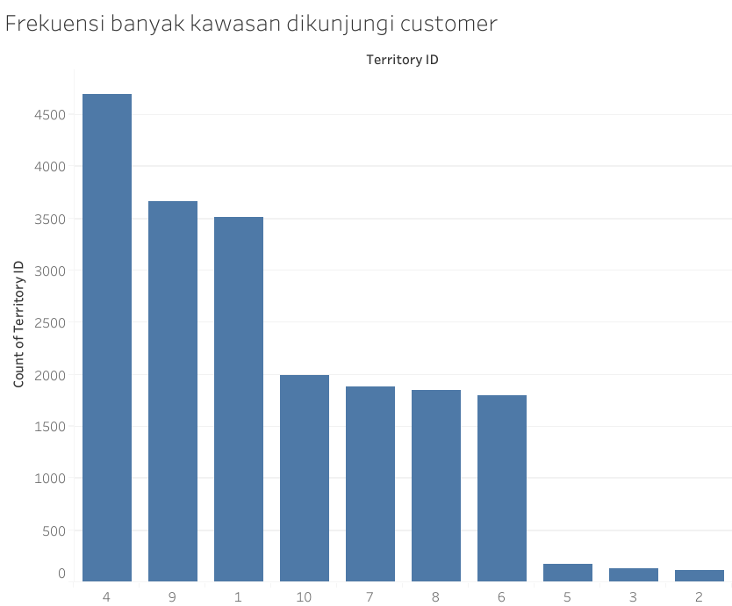
Gambaran Umum Tabel (silakan perbanyak sendiri template lembar jawab ini sebusi banyaknya tabel yang diminta)

1 | Jumlah Kolom | 7 | kolom

2 | Jumlah baris | 19820 | baris

3 | Keterangan: Silakan sesuaikan jumlah barisnya
 | Nama Kolom | Jenis Data | Rentang Isi Data (Isikan jika datanya berjenis numerik) | Null Values | Banyak null values | Outliers | Keterangan
 | CustomerID | Int | 1-30118 | Tidak ada | Tidak ada | Tidak Ada | CustomerID
 | PersonID | int | 291-20777 | Ada | 701 | Tidak Ada | PersonID
 | StoreID | int | 292-2051 | Ada | 18484 | Tidak Ada | StoreID
 | TerritoryID | int | 2023-01-10 | Tidak ada | Tidak ada | Tidak Ada | ID wilayah di mana pelanggan tersebut berlokasi.
 | AccountNumber | varchar(10) | - | Tidak ada | Tidak ada | Tidak Ada | Data nomor akun customer
 | rowguid | uniqueidentifier | - | Tidak ada | Tidak ada | Tidak Ada | Nomor ROWGUIDCOL yang mengidentifikasi catatan secara unik.
 | ModifiedDate | date time | 2014-09-12 11:15:00 | Tidak ada | Tidak ada | Tidak Ada | Tanggal dan waktu terakhir kali catatan diperbarui.

4 | Sample Data
 | Keterangan: jika datanya terlalu sedikit, tampilkan saja 3 baris pertama. Silakan sesuaikan jumlah kolomnya
 | 5 Baris Pertama
 | CustomerID | PersonID | StoreID | TerritoryID | AccountNumber | rowguid | ModifiedDate
 | 1 | - | 934 | 1 | AW00000001 | {3F5AE95E-B87D-4AED-95B4-C3797AFCB74F} | 9/12/2014
 | 2 | - | 1028 | 1 | AW00000002 | {E552F657-A9AF-4A7D-A645-C429D6E02491} | 9/12/2014
 | 3 | - | 642 | 4 | AW00000003 | {130774B1-DB21-4EF3-98C8-C104BCD6ED6D} | 9/12/2014
 | 4 | - | 932 | 4 | AW00000004 | {FF862851-1DAA-4044-BE7C-3E85583C054D} | 9/12/2014
 | 5 | - | 1026 | 4 | AW00000005 | {83905BDC-6F5E-4F71-B162-C98DA069F38A} | 9/12/2014

 | 5 Baris Akhir
 | CustomerID | PersonID | StoreID | TerritoryID | AccountNumber | rowguid | ModifiedDate
 | 30114 | 1985 | 1986 | 7 | AW00030114 | {97154F3D-28F1-4B15-AE03-9518B781ECE3} | 9/12/2014
 | 30115 | 1987 | 1988 | 6 | AW00030115 | {E4CF8FD5-30A4-4B8E-8FD8-47032E255778} | 9/12/2014
 | 30116 | 1989 | 1990 | 4 | AW00030116 | {EC409609-D25D-41B8-9D15-A1AA6E89FC77} | 9/12/2014
 | 30117 | 1991 | 1992 | 4 | AW00030117 | {6F08E2FB-1CD3-4F6E-A2E6-385669598B19} | 9/12/2014
 | 30118 | 1993 | 1994 | 3 | AW00030118 | {2495B4EB-FE8B-459E-A1B6-DBA25C04E626} | 9/12/2014

5 | Analisis Deskriptif

 | CustomerID | PersonID | StoreID | TerritoryID
 | 1 | - | 934 | 1
 | 2 | - | 1028 | 1
 | 3 | - | 642 | 4
 | 4 | - | 932 | 4
 | 5 | - | 1026 | 4
 | 30114 | 1985 | 1986 | 7
 | 30115 | 1987 | 1988 | 6
 | 30116 | 1989 | 1990 | 4
 | 30117 | 1991 | 1992 | 4
 | 30118 | 1993 | 1994 | 3

 | No | Kolom | Analisis |  | Interpretasi
 | 1 | TerritoryID | Frekuensi |  | Dari hasil disamping dapat disimpulkan bahwa TerritoryID 4 merupakan teritori dengan pembeli terbanyak.
 |  |  | TerritoryID | count of TerritoryID
 |  |  | 1 | 2
 |  |  | 3 | 1
 |  |  | 4 | 5
 |  |  | 6 | 1
 |  |  | 7 | 1
 |  |  | Grand Total | 10

 |  |  | Proporsi
 |  |  | TerritoryID | count of TerritoryID(%)
 |  |  | 1 | 20
 |  |  | 3 | 10
 |  |  | 4 | 50
 |  |  | 6 | 10
 |  |  | 7 | 10
 |  |  | Grand Total | 100

Proportion of TerritoryID

SalesPerson
Gambaran Umum Tabel (silakan perbanyak sendiri template lembar jawab ini sebusi banyaknya tabel yang diminta)

1 | Jumlah Kolom | 9 | kolom

2 | Jumlah baris | 17 | baris

3 | Keterangan: Silakan sesuaikan jumlah barisnya
 | Nama Kolom | Jenis Data | Rentang Isi Data (Isikan jika datanya berjenis numerik) | Null Values | Banyak null values | Outliers | Keterangan
 | BusinessEntityID | Int | 274-290 | Tidak Ada | Tidak Ada | Tidak Ada | BusinessEntityID
 | TerritoryID | int | 2023-01-10 | Ada | 3 | Tidak Ada | Data wilayah saat ini ditugaskan
 | SalesQuota | money | 250000-300000 | Ada | 3 | Ada | Penjualan tahunan
 | Bonus | money | 0-6700 | Tidak Ada | Tidak Ada | Tidak Ada | Bonus yang harus dibayarkan jika kuota tercapai
 | CommissionPct | small money | 0-0.02 | Tidak Ada | Tidak Ada | Ada | Persentase komisi yang diterima per penjualan
 | SalesYTD | money | 172524.4512-4251368.55 | Tidak Ada | Tidak Ada | Tidak Ada | Total penjualan tahun ini
 | SalesLastYear | money | 0-2396539.76 | Tidak Ada | Tidak Ada | Ada | Total penjualan tahun sebelumnya
 | rowguid | uniqueidentifier | - | Tidak Ada | Tidak Ada | Tidak Ada | Nomor ROWGUIDCOL yang mengidentifikasi catatan secara unik.
 | ModifiedDate | date time | 28 Desember 2010 0:00 hingga 23 Mei 2013 0:00 | Tidak Ada | Tidak Ada | Tidak Ada | Tanggal dan waktu terakhir kali catatan diperbarui.

4 | Sample Data
 | Keterangan: jika datanya terlalu sedikit, tampilkan saja 3 baris pertama. Silakan sesuaikan jumlah kolomnya
 | 5 Baris Pertama
 | BusinessEntityID | TerritoryID | SalesQuota | Bonus | CommissionPct | SalesYTD | SalesLastYear | rowguid | ModifiedDate
 | 274 | - | - | 0 | 0 | 559697.5639 | 0 | {48754992-9EE0-4C0E-8C94-9451604E3E02} | 12/28/2010
 | 275 | 2 | 300000 | 4100 | 0.012 | 3763178.1787 | 1750406.4785 | {1E0A7274-3064-4F58-88EE-4C6586C87169} | 5/24/2011
 | 276 | 4 | 250000 | 2000 | 0.015 | 4251368.5497 | 1439156.0291 | {4DD9EEE4-8E81-4F8C-AF97-683394C1F7C0} | 5/24/2011
 | 277 | 3 | 250000 | 2500 | 0.015 | 3189418.3662 | 1997186.2037 | {39012928-BFEC-4242-874D-423162C3F567} | 5/24/2011
 | 278 | 6 | 250000 | 500 | 0.01 | 1453719.4653 | 1620276.8966 | {7A0AE1AB-B283-40F9-91D1-167ABF06D720} | 5/24/2011

 | 5 Baris Akhir
 | BusinessEntityID | TerritoryID | SalesQuota | Bonus | CommissionPct | SalesYTD | SalesLastYear | rowguid | ModifiedDate
 | 286 | 9 | 250000 | 5650 | 0.018 | 1421810.9242 | 2278548.9776 | {9B968777-75DC-45BD-A8DF-9CDAA72839E1} | 5/23/2013
 | 287 | - | - | 0 | 0 | 519905.932 | 0 | {1DD1F689-DF74-4149-8600-59555EEF154B} | 4/9/2012
 | 288 | 8 | 250000 | 75 | 0.018 | 1827066.7118 | 1307949.7917 | {224BB25A-62E3-493E-ACAF-4F8F5C72396A} | 5/23/2013
 | 289 | 10 | 250000 | 5150 | 0.02 | 4116871.2277 | 1635823.3967 | {25F6838D-9DB4-4833-9DDC-7A24283AF1BA} | 5/23/2012
 | 290 | 7 | 250000 | 985 | 0.016 | 3121616.3202 | 2396539.7601 | {F509E3D4-76C8-42AA-B353-90B7B8DB08DE} | 5/23/2012

5 | Analisis Deskriptif

 | BusinessEntityID | SalesQuota | Bonus | CommissionPct | SalesYTD | SalesLastYear
 | 274 |  | 0 | 0 | 559697.5639 | 0
 | 275 | 300000 | 4100 | 0.012 | 3763178.1787 | 1750406.4785
 | 276 | 250000 | 2000 | 0.015 | 4251368.5497 | 1439156.0291
 | 277 | 250000 | 2500 | 0.015 | 3189418.3662 | 1997186.2037
 | 278 | 250000 | 500 | 0.01 | 1453719.4653 | 1620276.8966
 | 286 | 250000 | 5650 | 0.018 | 1421810.9242 | 2278548.9776
 | 287 |  | 0 | 0 | 519905.932 | 0
 | 288 | 250000 | 75 | 0.018 | 1827066.7118 | 1307949.7917
 | 289 | 250000 | 5150 | 0.02 | 4116871.2277 | 1635823.3967
 | 290 | 250000 | 985 | 0.016 | 3121616.3202 | 2396539.7601

 | No | Kolom | Analisis |  |  | Interpretasi
 | 1 | SalesQuota | Nilai Maksimum= 300000 |  |  | Dari hasil disamping dapat disimpulkan bahwa rata-rata perusahaan memberikan kuota untuk sales (target) sebesar 256250 satuan uang.
 |  |  | Nilai Minimum= 250000
 |  |  | Modus= 250000
 |  |  | Median= 250000.0
 |  |  | Mean= 256250

 | 2 | Bonus | Nilai Maksimum= 5650 |  |  | Dari hasil disamping dapat disimpulkan bahwa rata-rata perusahaan memberikan bonus untuk sales (target) sebesar 2096 satuan uang.
 |  |  | Mean= 2096

 | 3 | CommissionPct | Nilai Maksimum: 0.02

 | 4 | SalesYTD | Nilai Maksimum: 4251368.55 |  |  | Dari hasil disamping dapat disimpulkan bahwa rata-rata perusahaan memiliki total penjualan sebesar 2422465.32399 satuan uang dari tahun ke tahun.
 |  |  | Nilai Minimum: 519905.932 |  |  | Dari hasil disamping dapat disimpulkan bahwa total penjualan tertinggi yang diperoleh suatu perusahaan sebesar 4251368.55 satuan uang.
 |  |  | Median 2474341.516 |  |  | Dari hasil disamping dapat disimpulkan bahwa total penjualan terendah yang diperoleh suatu perusahaan sebesar 519905.932 satuan uang.
 |  |  | Mean 2422465.32399

 | 5 | SalesLastYear | Nilai Maksimum: 2396539.76 |  |  | Dari hasil disamping dapat disimpulkan bahwa rata-rata perusahaan memiliki total penjualan dari tahun sebelumnya sebesar 1442588.7536 satuan uang.
 |  |  | Nilai Minimum: 0
 |  |  | Median 1628050.147
 |  |  | Mean 1442588.7536

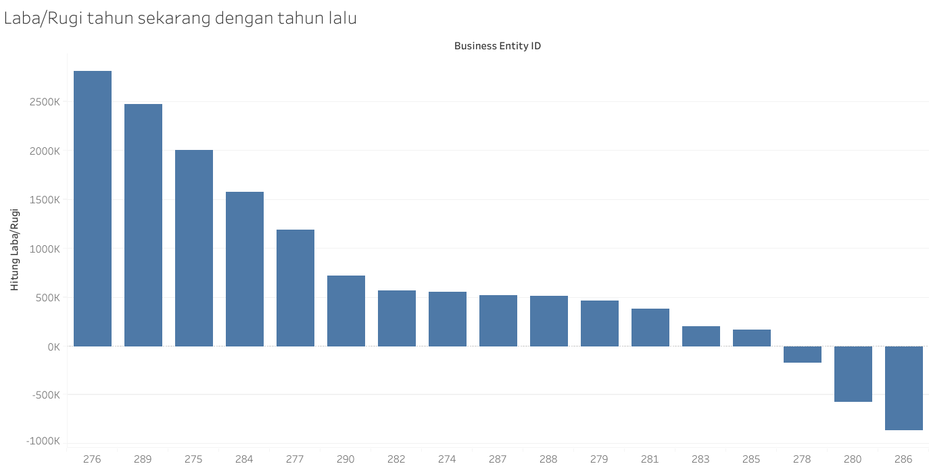
 | 6 | BusinessEntityID, SalesYTB, SalesLastYear
 |  |  |  |  |  | Dari hasil disamping dapat disimpulkan terdapat 3 perusahaan yang mengalami kerugian ditahun sekarang dibandingkan tahun sebelumnya

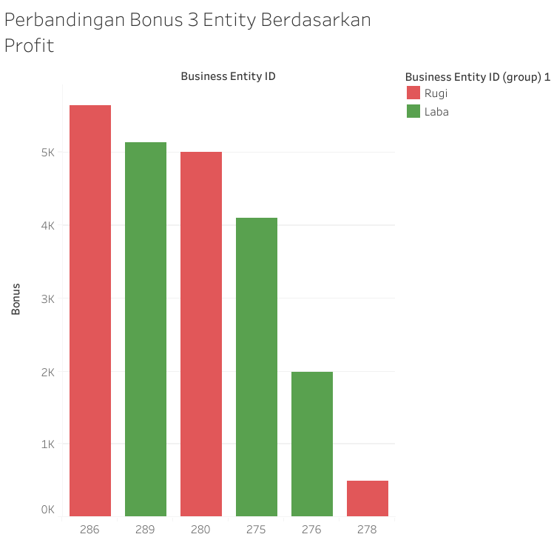
 | 7 | Bonus, BusinessEntityID
 |  |  |  |  |  | Berdasarkan tabel disamping terjadi ketidaksesuaian karena perusahaan yang memberikan bonus tinggi tidak selalu dapat hasil penjualan yang tinggi juga.

 |  |  | Filter berdasarkan Rugi, Laba, dan dilihat dari top 3

SalesTerritory
Gambaran Umum Tabel (silakan perbanyak sendiri template lembar jawab ini sebusi banyaknya tabel yang diminta)

1 | Jumlah Kolom | 10 | kolom

2 | Jumlah baris | 10 | baris

3 | Keterangan: Silakan sesuaikan jumlah barisnya
 | Nama Kolom | Jenis Data | Rentang Isi Data (Isikan jika datanya berjenis numerik) | Null Values | Banyak null values | Outliers | Keterangan
 | TerritoryID | Int | 2023-01-10 | Tidak Ada | Tidak Ada | Tidak Ada | Data nomor identifikasi karyawan.
 | Name | nvachar(50) | - | Tidak Ada | Tidak Ada | Tidak Ada | Deskripsi wilayah penjualan
 | CountryRegionCode | nvachar(3) | - | Tidak Ada | Tidak Ada | Tidak Ada | Kode negara atau wilayah
 | Group | nvarchar(50) | - | Tidak Ada | Tidak Ada | Tidak Ada | Area geografis yang menjadi bagian dari wilayah penjualan.
 | SalesYTD | money | 2402176.8476-10510853.87 | Tidak Ada | Tidak Ada | Tidak Ada | Penjualan dalam wilayah tersebut sepanjang tahun ini.
 | SalesLastYear | money | 1307949.792-5693988.86 | Tidak Ada | Tidak Ada | Tidak Ada | Penjualan dalam wilayah tersebut tahun sebelumnya.
 | CostYTD | money | - | Tidak Ada | Tidak Ada | Tidak Ada | Biaya bisnis dalam wilayah tersebut sepanjang tahun ini.
 | CostLastYear | money | - | Tidak Ada | Tidak Ada | Tidak Ada | Biaya bisnis dalam wilayah tersebut tahun sebelumnya.
 | rowguid | uniqueidentifier | - | Tidak Ada | Tidak Ada | Tidak Ada | Nomor ROWGUIDCOL yang mengidentifikasi catatan secara unik.
 | ModifiedDate | datetime | 2008-04-30 | Tidak Ada | Tidak Ada | Tidak Ada | Tanggal dan waktu terakhir kali catatan diperbarui.

4 | Sample Data
 | Keterangan: jika datanya terlalu sedikit, tampilkan saja 3 baris pertama. Silakan sesuaikan jumlah kolomnya
 | 5 Baris Pertama
 | TerritoryID | Name | CountryRegionCode | Group | SalesYTD | SalesLastYear | CostYTD | CostLastYear | rowguid | ModifiedDate
 | 1 | Northwest | US | North America | 7887186.7882 | 3298694.4938 | 0 | 0 | {43689A10-E30B-497F-B0DE-11DE20267FF7} | 4/30/2008
 | 2 | Northeast | US | North America | 2402176.8476 | 3607148.9371 | 0 | 0 | {00FB7309-96CC-49E2-8363-0A1BA72486F2} | 4/30/2008
 | 3 | Central | US | North America | 3072175.118 | 3205014.0767 | 0 | 0 | {DF6E7FD8-1A8D-468C-B103-ED8ADDB452C1} | 4/30/2008
 | 4 | Southwest | US | North America | 10510853.874 | 5366575.7098 | 0 | 0 | {DC3E9EA0-7950-4431-9428-99DBCBC33865} | 4/30/2008
 | 5 | Southeast | US | North America | 2538667.2515 | 3925071.4318 | 0 | 0 | {6DC4165A-5E4C-42D2-809D-4344E0AC75E7} | 4/30/2008

 | 5 Baris Akhir
 | TerritoryID | Name | CountryRegionCode | Group | SalesYTD | SalesLastYear | CostYTD | CostLastYear | rowguid | ModifiedDate
 | 6 | Canada | CA | North America | 6771829.1376 | 5693988.86 | 0 | 0 | {06B4AF8A-1639-476E-9266-110461D66B00} | 4/30/2008
 | 7 | France | FR | Europe | 4772398.3078 | 2396539.7601 | 0 | 0 | {BF806804-9B4C-4B07-9D19-706F2E689552} | 4/30/2008
 | 8 | Germany | DE | Europe | 3805202.3478 | 1307949.7917 | 0 | 0 | {6D2450DB-8159-414F-A917-E73EE91C38A9} | 4/30/2008
 | 9 | Australia | AU | Pacific | 5977814.9154 | 2278548.9776 | 0 | 0 | {602E612E-DFE9-41D9-B894-27E489747885} | 4/30/2008
 | 10 | United Kingdom | GB | Europe | 5012905.3656 | 1635823.3967 | 0 | 0 | {05FC7E1F-2DEA-414E-9ECD-09D150516FB5} | 4/30/2008

5 | Analisis Deskriptif

 | CountryRegionCode | Group | SalesYTD | SalesLastYear
 | US | North America | 7887186.7882 | 3298694.4938
 | US | North America | 2402176.8476 | 3607148.9371
 | US | North America | 3072175.118 | 3205014.0767
 | US | North America | 10510853.874 | 5366575.7098
 | US | North America | 2538667.2515 | 3925071.4318
 | CA | North America | 6771829.1376 | 5693988.86
 | FR | Europe | 4772398.3078 | 2396539.7601
 | DE | Europe | 3805202.3478 | 1307949.7917
 | AU | Pacific | 5977814.9154 | 2278548.9776
 | GB | Europe | 5012905.3656 | 1635823.3967

 | No | Kolom | Analisis |  |  | Interpretasi
 | 1 | SalesYTD | Nilai Maksimum= 10510853.87 | 2662570.157 |  | Dari hasil disamping dapat disimpulkan bahwa rata-rata perusahaan memiliki total penjualan sebesar 5275120.9951 satuan uang dari tahun ke tahun.
 |  |  | Nilai Minimum= 2402176.848
 |  |  | Modus= 2402176.848
 |  |  | Median= 4892651.837
 |  |  | Mean= 5275120.9951

 | 2 | SalesLastYear | Nilai Maksimum: 5693988.86 | 2662570.157 |  | Dari hasil disamping dapat disimpulkan bahwa rata-rata perusahaan memiliki total penjualan dari tahun sebelumnya sebesar 3271535.5437 satuan uang.
 |  |  | Nilai Minimum= 1307949.792
 |  |  | Modus= 1307949.792
 |  |  | Median= 3251854.2855
 |  |  | Mean= 3271535.5437

 | 3 | Group | frekuensi |  |  | Dari hasil disamping dapat disimpulkan bahwa group North America mendominasi area penjualan.
 |  |  | Group | count of Group
 |  |  | North America | 6
 |  |  | Europe | 3
 |  |  | Pacific | 1
 |  |  | Grand of Total | 10

 |  |  | Proporsi
 |  |  | Group | count of Group(%)
 |  |  | North America | 60
 |  |  | Europe | 30
 |  |  | Pacific | 10
 |  |  | Grand of Total | 100

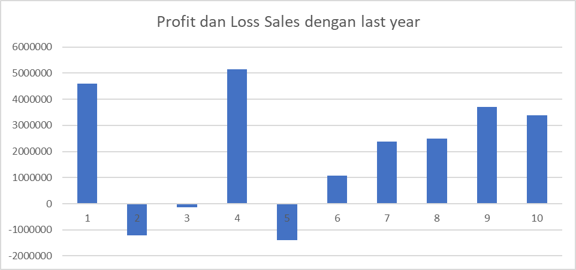
 | 4 | TeritoryID, SalesLastYear, & SalesYTD
 |  |  |  |  |  | TeritoryID 2, 3, dan 5 mengalami penurunan sales dari tahun kemarin dengan tahun sekarang.

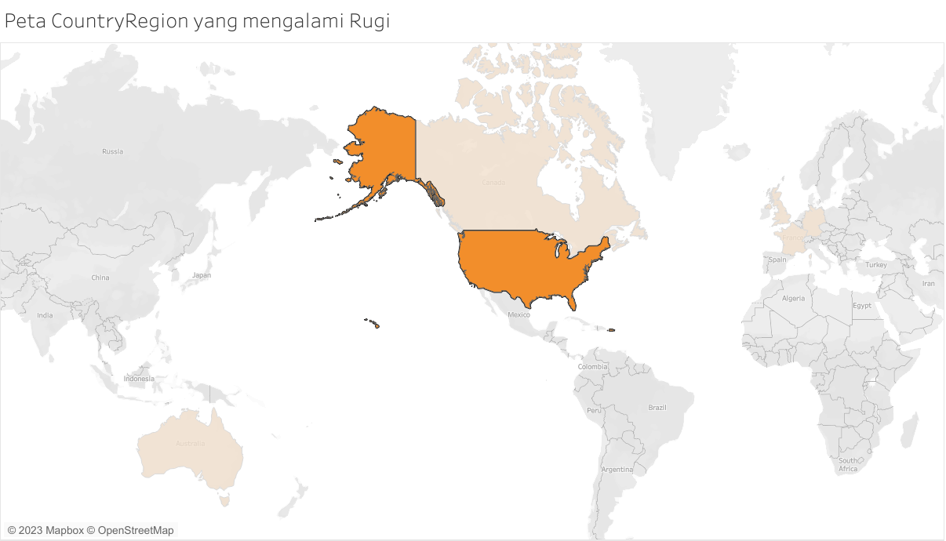

 |  |  |  |  |  | Melalui pemetaan disamping, yang di highlight adalah region yang mengalami kerugian dengan TeritoryID 2,3,5.

SalesOrderHeader
Gambaran Umum Tabel (silakan perbanyak sendiri template lembar jawab ini sebusi banyaknya tabel yang diminta)

1 | Jumlah Kolom | 26 | kolom

2 | Jumlah baris | 31465 | baris

3 | Keterangan: Silakan sesuaikan jumlah barisnya
 | Nama Kolom | Jenis Data | Rentang Isi Data (Isikan jika datanya berjenis numerik) | Null Values | Banyak null values | Outliers | Keterangan
 | SalesOrderID | Int | 43659-75123 | Tidak Ada | Tidak Ada | Tidak Ada | SalesOrderID
 | RevisionNumber | tinyint | 2023-08-09 | Tidak Ada | Tidak Ada | Tidak Ada | Nomor incremental untuk melacak perubahan pesanan penjualan dari waktu ke waktu
 | OrderDate | datetime | 31 Mei 2011 0:00 hingga 30 Juni 2014 0:00 | Tidak Ada | Tidak Ada | Tidak Ada | Tanggal pesanan penjualan dibuat
 | DueDate | datetime | 12 Juni 2011 0:00 hingga 12 Juli 2014 0:00 | Tidak Ada | Tidak Ada | Tidak Ada | Tanggal jatuh tempo pesanan untuk pelanggan
 | ShipDate | datetime | 7 Juni 2011 0:00 hingga 7 Juli 2014 0:00 | Tidak Ada | Tidak Ada | Tidak Ada | Tanggal pesanan dikirim ke pelanggan
 | Status | tinyint | 5 | Tidak Ada | Tidak Ada | Tidak Ada | Status pesanan saat ini 1 Sedang diproses, 2 Disetujui, 3 Tertunda, 4 Ditolak, 5 Dikirim, 6 Dibatalkan
 | OnlineOrderFlag | bit | 0-1 | Tidak Ada | Tidak Ada | Tidak Ada | 0 pesanan ditempatkan oleh pegawai penjualan. 1 Pesanan ditempatkan secara online oleh penlanggan
 | SalesOrderNumber | nvarchar(25) | - | Tidak Ada | Tidak Ada | Tidak Ada | Nomor identifikasi pesanan penjualan unik
 | PurchaseOrderNumber | nvarchar(25) | - | Ada | 27659 | Tidak Ada | Referensi nomor pesanan pembelian pelanggan
 | AccountNumber | nvarchar(15) | - | Tidak Ada | Tidak Ada | Tidak Ada | Referensi nomor akuntansi keuangan
 | CustomerID | int | 11000-30118 | Tidak Ada | Tidak Ada | Tidak Ada | Nomor identifikasi pelanggan
 | SalesPersonID | int | 274-290 | Ada | 27659 | Tidak Ada | Pegawai yang membuat pesanan penjualan
 | TerritoryID | int | 2023-01-10 | Tidak Ada | Tidak Ada | Tidak Ada | Wilayah dimana penjualan dilakukan
 | BillToAddressID | int | 405-29883 | Tidak Ada | Tidak Ada | Tidak Ada | Alamat penagihan
 | ShipToAddressID | int | 9-29883 | Tidak Ada | Tidak Ada | Tidak Ada | Alamat pengiriman
 | ShipMethodID | int | 2023-01-05 | Tidak Ada | Tidak Ada | Tidak Ada | Metode pengiriman
 | CreditCardID | int | 1-19237 | Ada | 1131 | Tidak Ada | Nomor identifikasi kartu kredit
 | CreditCardApprovalCode | varchar(15) | - | Ada | 1131 | Tidak Ada | Kode persetujuan yang diberikan oleh perusahaan kartu kredit
 | CurrencyRateID | int | 2-12431 | Ada | 17489 | Tidak Ada | Tingkat pertukaran mata uang yang digunakan
 | SubTotal | money | 1.374-163930.3943 | Tidak Ada | Tidak Ada | Ada | SubTotal penjualan
 | TaxAmt | money | 0.1099-17948.5186 | Tidak Ada | Tidak Ada | Ada | Jumlah Pajak
 | Freight | money | 0.0344-5608.9121 | Tidak Ada | Tidak Ada | Ada | Biaya pengiriman
 | TotalDue | money | 1.5183-187487.825 | Tidak Ada | Tidak Ada | Ada | Total yang harus dibayarkan
 | Comment | nvarchar(128) | - | Ada | 31465 | Tidak Ada | Komentar
 | rowguid | uniqueidentifier | - | Tidak Ada | Tidak Ada | Tidak Ada | Nomor yang secara unik mengidentifikasi catatan
 | ModifiedDate | datetime | 7 Juni 2011 0:00 hingga 7 Juli 2014 0:00 | Tidak Ada | Tidak Ada | Tidak Ada | Tanggal dan waktu terakhir kali catatan diperbarui.

4 | Sample Data
 | Keterangan: jika datanya terlalu sedikit, tampilkan saja 3 baris pertama. Silakan sesuaikan jumlah kolomnya
 | 5 Baris Pertama
 | SalesOrderID | RevisionNumber | OrderDate | DueDate | ShipDate | Status | OnlineOrderFlag | SalesOrderNumber | PurchaseOrderNumber | AccountNumber | CustomerID | SalesPersonID | TerritoryID | BillToAddressID | ShipToAddressID | ShipMethodID | CreditCardID | CreditCardApprovalCode | CurrencyRateID | SubTotal | TaxAmt | Freight | TotalDue | Comment | rowguid | ModifiedDate
 | 43659 | 8 | 5/31/2011 | 6/12/2011 | 6/7/2011 | 5 | 0 | SO43659 | PO522145787 | 10-4020-000676 | 29825 | 279 | 5 | 985 | 985 | 5 | 16281 | 105041Vi84182 | - | 20565.6206 | 1971.5149 | 616.0984 | 23153.2339 | - | {79B65321-39CA-4115-9CBA-8FE0903E12E6} | 6/7/2011
 | 43660 | 8 | 5/31/2011 | 6/12/2011 | 6/7/2011 | 5 | 0 | SO43660 | PO18850127500 | 10-4020-000117 | 29672 | 279 | 5 | 921 | 921 | 5 | 5618 | 115213Vi29411 | - | 1294.2529 | 124.2483 | 38.8276 | 1457.3288 | - | {738DC42D-D03B-48A1-9822-F95A67EA7389} | 6/7/2011
 | 43661 | 8 | 5/31/2011 | 6/12/2011 | 6/7/2011 | 5 | 0 | SO43661 | PO18473189620 | 10-4020-000442 | 29734 | 282 | 6 | 517 | 517 | 5 | 1346 | 85274Vi6854 | 4 | 32726.4786 | 3153.7696 | 985.553 | 36865.8012 | - | {D91B9131-18A4-4A11-BC3A-90B6F53E9D74} | 6/7/2011
 | 43662 | 8 | 5/31/2011 | 6/12/2011 | 6/7/2011 | 5 | 0 | SO43662 | PO18444174044 | 10-4020-000227 | 29994 | 282 | 6 | 482 | 482 | 5 | 10456 | 125295Vi53935 | 4 | 28832.5289 | 2775.1646 | 867.2389 | 32474.9324 | - | {4A1ECFC0-CC3A-4740-B028-1C50BB48711C} | 6/7/2011
 | 43663 | 8 | 5/31/2011 | 6/12/2011 | 6/7/2011 | 5 | 0 | SO43663 | PO18009186470 | 10-4020-000510 | 29565 | 276 | 4 | 1073 | 1073 | 5 | 4322 | 45303Vi22691 |  | 419.4589 | 40.2681 | 12.5838 | 472.3108 | - | {9B1E7A40-6AE0-4AD3-811C-A64951857C4B} | 6/7/2011

 | 5 Baris Akhir
 | SalesOrderID | RevisionNumber | OrderDate | DueDate | ShipDate | Status | OnlineOrderFlag | SalesOrderNumber | PurchaseOrderNumber | AccountNumber | CustomerID | SalesPersonID | TerritoryID | BillToAddressID | ShipToAddressID | ShipMethodID | CreditCardID | CreditCardApprovalCode | CurrencyRateID | SubTotal | TaxAmt | Freight | TotalDue | Comment | rowguid | ModifiedDate
 | 75119 | 8 | 6/30/2014 | 7/12/2014 | 7/7/2014 | 5 | 1 | SO75119 | - | 10-4030-011981 | 11981 | - | 1 | 17649 | 17649 | 1 | 6761 | 429826Vi35166 | - | 42.28 | 3.3824 | 1.057 | 46.7194 | - | {9382F1C9-383A-435F-9449-0EECEA21B78D} | 7/7/2014
 | 75120 | 8 | 6/30/2014 | 7/12/2014 | 7/7/2014 | 5 | 1 | SO75120 | - | 10-4030-018749 | 18749 | - | 6 | 28374 | 28374 | 1 | 8925 | 929849Vi46003 | - | 84.96 | 6.7968 | 2.124 | 93.8808 | - | {AE6A4FCF-FF73-4CD4-AF2C-5993D00D4AFE} | 7/7/2014
 | 75121 | 8 | 6/30/2014 | 7/12/2014 | 7/7/2014 | 5 | 1 | SO75121 | - | 10-4030-015251 | 15251 | - | 6 | 26553 | 26553 | 1 | 14220 | 529864Vi73738 | - | 74.98 | 5.9984 | 1.8745 | 82.8529 | - | {D7395C0E-00CB-4BFA-A238-0D6A9F49884F} | 7/7/2014
 | 75122 | 8 | 6/30/2014 | 7/12/2014 | 7/7/2014 | 5 | 1 | SO75122 | - | 10-4030-015868 | 15868 | - | 6 | 14616 | 14616 | 1 | 18719 | 330022Vi97312 | - | 30.97 | 2.4776 | 0.7743 | 34.2219 | - | {4221035A-4159-492F-AF40-4363A64FFC16} | 7/7/2014
 | 75123 | 8 | 6/30/2014 | 7/12/2014 | 7/7/2014 | 5 | 1 | SO75123 | - | 10-4030-018759 | 18759 | - | 6 | 14024 | 14024 | 1 | 10084 | 230370Vi51970 | - | 189.97 | 15.1976 | 4.7493 | 209.9169 | - | {D54752FF-2B54-4BE5-95EA-3B72289C059F} | 7/7/2014

5 | Analisis Deskriptif

 | TerritoryID | TotalDue
 | 5 | 23153.2339
 | 5 | 1457.3288
 | 6 | 36865.8012
 | 6 | 32474.9324
 | 4 | 472.3108
 | 1 | 46.7194
 | 6 | 93.8808
 | 6 | 82.8529
 | 6 | 34.2219
 | 6 | 209.9169

Proportion of TerritoryID
 | No | Kolom | Analisis |  | Interpretasi
 | 1 | TerritoryID | frekuensi |  | Dari hasil disamping dapat disimpulkan bahwa tipe kartu kredit SuperiorCard, ColonialVoice, dan Vista merupakan yang paling banyak digunakan.
 |  |  | TerritoryID | count of TerritoryID
 |  |  | 1 | 1
 |  |  | 4 | 1
 |  |  | 5 | 2
 |  |  | 6 | 6
 |  |  | Grand Total | 10

 |  |  | Proporsi
 |  |  | TerritoryID | count of TerritoryID
 |  |  | 1 | 10
 |  |  | 4 | 10
 |  |  | 5 | 20
 |  |  | 6 | 60
 |  |  | Grand Total | 100

 | 2 | TotalDue | TotalDue |  | Dari hasil disamping dapat disimpulkan bahwa rata-rata total biaya yang dibayarkan customer sebesar 9489.1199 satuan uang.
 |  |  | 23153.2339
 |  |  | 1457.3288
 |  |  | 36865.8012
 |  |  | 32474.9324
 |  |  | 472.3108
 |  |  | 46.7194
 |  |  | 93.8808
 |  |  | 82.8529
 |  |  | 34.2219
 |  |  | 209.9169

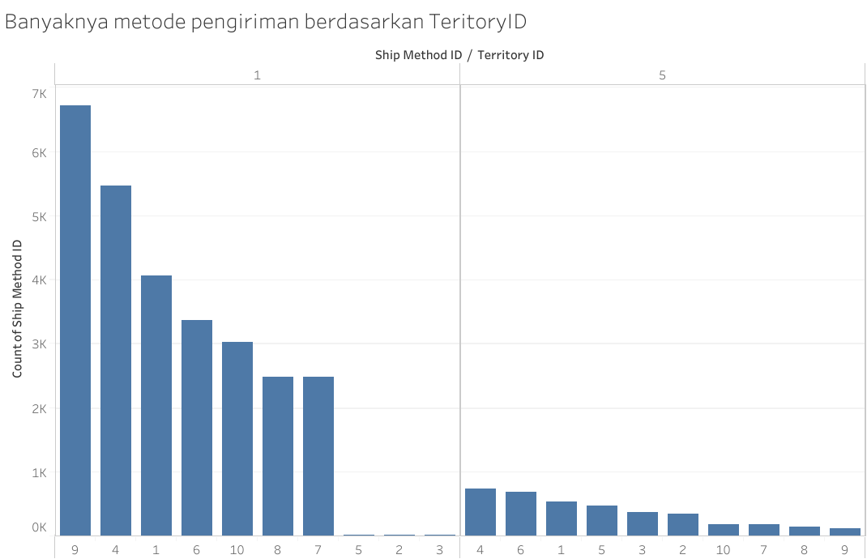
 |  |  | Mean = | 9489.1199

 | 3 | ShipMethodID dan TerritoryID |  |  | Berdasarkan teritoryID nya kita bisa melihat teritory mana yang sering melakukan ship method ID 1 atau 5
 |  |  |  |  | agar perusahaan mengetahui customer sering menggunakan method pengiriman apa lalu dapat melakukan improvement, perbaikan, dsb.

SalesOrderDetail
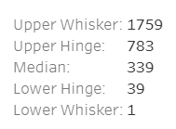
Gambaran Umum Tabel (silakan perbanyak sendiri template lembar jawab ini sebusi banyaknya tabel yang diminta)

1 | Jumlah Kolom | 11 | kolom

2 | Jumlah baris | 121317 | baris

3 | Keterangan: Silakan sesuaikan jumlah barisnya
 | Nama Kolom | Jenis Data | Rentang Isi Data (Isikan jika datanya berjenis numerik) | Null Values | Banyak null values | Outliers | Keterangan
 | SalesOrderID | int | 43659-75123 | Tidak Ada | Tidak Ada | Tidak Ada | SalesOrderID
 | SalesOrderDetailID | int | 1-121317 | Tidak Ada | Tidak Ada | Tidak Ada | SalesOrderDetailID
 | CarrierTrackingNumber | nvarchar(25) | - | Ada | 60398 | Tidak Ada | Nomor pelacakan pengiriman yang disediakan oleh pengirim.
 | OrderQty | smallint | 1-44 | Tidak Ada | Tidak Ada | Ada | Jumlah yang dipesan per produk.
 | ProductID | int | 707-999 | Tidak Ada | Tidak Ada | Tidak Ada | Produk yang dijual kepada pelanggan.
 | SpecialOfferID | int | 2023-01-16 | Tidak Ada | Tidak Ada | Ada | Kode promosi.
 | UnitPrice | money | 1.3282-3578.27 | Tidak Ada | Tidak Ada | Ada | Harga jual per produk.
 | UnitPriceDiscount | money | 0 | Tidak Ada | Tidak Ada | Tidak Ada | Jumlah diskon.
 | LineTotal | numeric(38,6) | 1.374-27893.619 | Tidak Ada | Tidak Ada | Ada | Subtotal per produk
 | rowguid | uniqueidentifier | - | Tidak Ada | Tidak Ada | Tidak Ada | Nomor yang secara unik mengidentifikasi catatan
 | ModifiedDate | datetime | 31 Mei 2011 0:00 hingga 30 Juni 2014 0:00 | Tidak Ada | Tidak Ada | Tidak Ada | Tanggal dan waktu terakhir catatan diperbarui.

4 | Sample Data
 | Keterangan: jika datanya terlalu sedikit, tampilkan saja 3 baris pertama. Silakan sesuaikan jumlah kolomnya
 | 5 Baris Pertama
 | SalesOrderID | SalesOrderDetailID | CarrierTrackingNumber | OrderQty | ProductID | SpecialOfferID | UnitPrice | UnitPriceDiscount | LineTotal | rowguid | ModifiedDate
 | 43659 | 1 | 4911-403C-98 | 1 | 776 | 1 | 2024.994 | 0 | 2024.994 | {B207C96D-D9E6-402B-8470-2CC176C42283} | 5/31/2011
 | 43659 | 2 | 4911-403C-98 | 3 | 777 | 1 | 2024.994 | 0 | 6074.982 | {7ABB600D-1E77-41BE-9FE5-B9142CFC08FA} | 5/31/2011
 | 43659 | 3 | 4911-403C-98 | 1 | 778 | 1 | 2024.994 | 0 | 2024.994 | {475CF8C6-49F6-486E-B0AD-AFC6A50CDD2F} | 5/31/2011
 | 43659 | 4 | 4911-403C-98 | 1 | 771 | 1 | 2039.994 | 0 | 2039.994 | {04C4DE91-5815-45D6-8670-F462719FBCE3} | 5/31/2011
 | 43659 | 5 | 4911-403C-98 | 1 | 772 | 1 | 2039.994 | 0 | 2039.994 | {5A74C7D2-E641-438E-A7AC-37BF23280301} | 5/31/2011

 | 5 Baris Akhir
 | SalesOrderID | SalesOrderDetailID | CarrierTrackingNumber | OrderQty | ProductID | SpecialOfferID | UnitPrice | UnitPriceDiscount | LineTotal | rowguid | ModifiedDate
 | 75122 | 121313 | - | 1 | 878 | 1 | 21.98 | 0 | 21.98 | {8CAD6675-18CC-4F47-8287-97B41A8EE47D} | 6/30/2014
 | 75122 | 121314 | - | 1 | 712 | 1 | 8.99 | 0 | 8.99 | {84F1C363-1C50-4442-BE16-541C59B6E12C} | 6/30/2014
 | 75123 | 121315 | - | 1 | 878 | 1 | 21.98 | 0 | 21.98 | {C18B6476-429F-4BB1-828E-2BE5F82A0A51} | 6/30/2014
 | 75123 | 121316 | - | 1 | 879 | 1 | 159 | 0 | 159 | {75A89C6A-C60A-47EA-8A52-B52A9C435B64} | 6/30/2014
 | 75123 | 121317 | - | 1 | 712 | 1 | 8.99 | 0 | 8.99 | {73646D26-0461-450D-8019-2C6C858619CA} | 6/30/2014

5 | Analisis Deskriptif

 | ProductID | LineTotal
 | 776 | 2024.994
 | 777 | 6074.982
 | 778 | 2024.994
 | 771 | 2039.994
 | 772 | 2039.994
 | 878 | 21.98
 | 712 | 8.99
 | 878 | 21.98
 | 879 | 159
 | 712 | 8.99

 | No | Kolom | Analisis |  | Interpretasi
 | 1 | ProductID |  |  | Pada grafik batang disamping dapat disimpulkan bahwa produk dengan ProdukID 712 merupakan produk yang paling banyak dibeli oleh customer
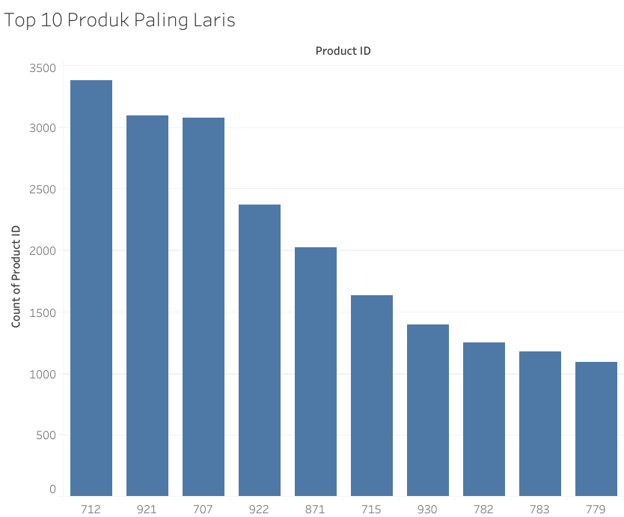

 | 2 | UnitPrice dan ProductID |  |  | Dari BoxPlot disamping adalah harga per unit produk, terdapat beberapa outlier yang diatas upper fence, yang berarti terdapat harga produk yang cenderung sangat mahal. Hal ini mungkin terjadi karena adanya produk tertentu yang memiliki harga yang sangat mahal

Person
Gambaran Umum Tabel (silakan perbanyak sendiri template lembar jawab ini sebusi banyaknya tabel yang diminta)

1 | Jumlah Kolom | 13 | kolom

2 | Jumlah baris | 19972 | baris

3 | Keterangan: Silakan sesuaikan jumlah barisnya
 | Nama Kolom | Jenis Data | Rentang Isi Data (Isikan jika datanya berjenis numerik) | Null Values | Banyak null values | Outliers | Keterangan
 | BusinessEntityID | int | 1-20777 | Tidak Ada | Tidak Ada | Tidak Ada | BusinessEntityID
 | PersonType | nchar(2) | - | Tidak Ada | Tidak Ada | Tidak Ada | Tipe utama dari seseorang: SC = Kontak Toko, IN = Individu (pelanggan ritel), SP = Sales person (pegawai penjualan), EM = Karyawan (non-penjualan), VC = Kontak Vendor, GC = Kontak Umum.
 | NameStyle | bit | 0 | Tidak Ada | Tidak Ada | Tidak Ada | 0 = Data dalam Nama Depan dan Nama Belakang disimpan dalam urutan gaya barat (nama depan, nama belakang). 1 = Gaya timur (nama belakang, nama depan) urutan. Default: 0.
 | Title | nvarchar(8) | - | Ada | 18963 | Tidak Ada | Gelar kehormatan
 | FirstName | nvarchar(50) | - | Tidak Ada | Tidak Ada | Tidak Ada | Nama depan dari seseorang.
 | MiddleName | nvarchar(50) | - | Ada | 8499 | Tidak Ada | Nama tengah atau inisial tengah dari seseorang.
 | LastName | nvarchar(50) | - | Tidak Ada | Tidak Ada | Tidak Ada | Nama belakang dari seseorang.
 | Suffix | nvarchar(10) | - | Ada | 19919 | Tidak Ada | Sufiks Nama Belakang
 | EmailPromotion | int | 0-2 | Tidak Ada | Tidak Ada | Tidak Ada | 0 = Kontak tidak ingin menerima promosi melalui email, 1 = Kontak ingin menerima promosi melalui email dari AdventureWorks, 2 = Kontak ingin menerima promosi melalui email dari AdventureWorks dan mitra-mitra yang dipilih.
 | AdditionalContactInfo | xml | - | Ada | 19962 | Tidak Ada | Informasi kontak tambahan tentang seseorang disimpan dalam format XML.
 | Demographics | xml | - | Ada | 10236 | Tidak Ada | Informasi pribadi seperti hobi, dan pendapatan
 | rowguid | uniqueidentifier | - | Tidak Ada | Tidak Ada | Tidak Ada | Nomor yang secara unik mengidentifikasi catatan
 | ModifiedDate | datetime | 23 Juni 2006 0:00 hingga 15 April 2015 16:33 | Tidak Ada | Tidak Ada | Tidak Ada | Tanggal dan waktu terakhir catatan diperbarui.

4 | Sample Data
 | Keterangan: jika datanya terlalu sedikit, tampilkan saja 3 baris pertama. Silakan sesuaikan jumlah kolomnya
 | 5 Baris Pertama
 | BusinessEntityID | PersonType | NameStyle | Title | FirstName | MiddleName | LastName | Suffix | EmailPromotion | AdditionalContactInfo | Demographics | Demographics | Demographics | Demographics | Demographics | Demographics | Demographics | Demographics | Demographics | Demographics | Demographics | Demographics | Demographics | rowguid | ModifiedDate
 | 1 | EM | 0 | - | Ken | J | Sánchez | - | 0 | - | Total Purchase YTD: 0 | Date First Purchase: - | Birth Date: - | Marital Status: - | Yearly Income: - | Gender: - | Total Children: - | Number of Children at Home: - | Education: - | Occupation:- | Home Owner Flag: - | Number of Cars Owned: - | Commute Distance: - | 92C4279F-1207-48A3-8448-4636514EB7E2+ | 1/7/2009
 | 2 | EM | 0 | - | Terri | Lee | Duffy | - | 1 | - | Total Purchase YTD: 0 | Date First Purchase: - | Birth Date: - | Marital Status: - | Yearly Income: - | Gender: - | Total Children: - | Number of Children at Home: - | Education: - | Occupation:- | Home Owner Flag: - | Number of Cars Owned: - | Commute Distance: - | D8763459-8AA8-47CC-AFF7-C9079AF79033+ | 1/24/2008
 | 3 | EM | 0 | - | Roberto | - | Tamburello | - | 0 | - | Total Purchase YTD: 0 | Date First Purchase: - | Birth Date: - | Marital Status: - | Yearly Income: - | Gender: - | Total Children: - | Number of Children at Home: - | Education: - | Occupation:- | Home Owner Flag: - | Number of Cars Owned: - | Commute Distance: - | E1A2555E-0828-434B-A33B-6F38136A37DE+ | 11/4/2007
 | 4 | EM | 0 | - | Rob | - | Walters | - | 0 | - | Total Purchase YTD: 0 | Date First Purchase: - | Birth Date: - | Marital Status: - | Yearly Income: - | Gender: - | Total Children: - | Number of Children at Home: - | Education: - | Occupation:- | Home Owner Flag: - | Number of Cars Owned: - | Commute Distance: - | F2D7CE06-38B3-4357-805B-F4B6B71C01FF+ | 11/28/2007
 | 5 | EM | 0 | Ms. | Gail | A | Erickson | - | 0 | - | Total Purchase YTD: 0 | Date First Purchase: - | Birth Date: - | Marital Status: - | Yearly Income: - | Gender: - | Total Children: - | Number of Children at Home: - | Education: - | Occupation:- | Home Owner Flag: - | Number of Cars Owned: - | Commute Distance: - | F3A3F6B4-AE3B-430C-A754-9F2231BA6FEF+ | 12/30/2007

 | 5 Baris Akhir
 | BusinessEntityID | PersonType | NameStyle | Title | FirstName | MiddleName | LastName | Suffix | EmailPromotion | AdditionalContactInfo | Demographics | Demographics | Demographics | Demographics | Demographics | Demographics | Demographics | Demographics | Demographics | Demographics | Demographics | Demographics | Demographics | rowguid | ModifiedDate
 | 20773 | IN | 0 | - | Crystal | - | Guo | - | 0 | - | Total Purchase YTD: 54.48 | Date First Purchase: 2004-04-19 | Birth Date: 1974-11-23 | Marital Status: S | Yearly Income: 0-25000 | Gender: F | Total Children: 0 | Number of Children at Home: 0 | Education: Partial High School | Occupation: Manual | Home Owner Flag: 1 | Number of Cars Owned: 2 | Commute Distance: 0-1 Miles | D0A499A2-C258-43E9-AB06-F61543A71134+ | 3/19/2014
 | 20774 | IN | 0 | - | Isabella | F | Richardson | - | 2 | - | Total Purchase YTD: -13.01 | Date First Purchase: 2003-08-30 | Birth Date: 1961-06-12 | Marital Status: M | Yearly Income: 50001-75000 | Gender: F | Total Children: 1 | Number of Children at Home: 0 | Education: Partial College | Occupation: Skilled manual | Home Owner Flag: 1 | Number of Cars Owned: 1 | Commute Distance: 2-5 Miles | A4F7F248-82F3-43D5-B5A3-8BD1CB610254+ | 7/29/2013
 | 20775 | IN | 0 | - | Crystal | S | He | - | 0 | - | Total Purchase YTD: 112.58 | Date First Purchase: 2004-04-12 | Birth Date: 1940-04-05 | Marital Status: M | Yearly Income: 50001-75000 | Gender: F | Total Children: 3 | Number of Children at Home: 0 | Education: Bachelors | Occupation: Management | Home Owner Flag: 1 | Number of Cars Owned: 2 | Commute Distance: 10 Miles | CD0B82D0-3409-4497-A65F-A68E75EE26CB+ | 3/12/2014
 | 20776 | IN | 0 | - | Crystal | - | Zheng | - | 1 | - | Total Purchase YTD: -9.51 | Date First Purchase: 2004-02-15 | Birth Date: 1975-07-25 | Marital Status: S | Yearly Income: 25001-50000 | Gender: F | Total Children: 0 | Number of Children at Home: 0 | Education: Partai College | Occupation: Clerical | Home Owner Flag: 1 | Number of Cars Owned: 1 | Commute Distance: 2-5 Miles | 386E35E8-97B3-43E4-9B5F-9594C2FF5CEA+ | 1/14/2014
 | 20777 | IN | 0 | - | Crystal | - | Hu | - | 0 | - | Total Purchase YTD: -19.5 | Date First Purchase: 2003-11-17 | Birth Date: 1971-05-05 | Marital Status: M | Yearly Income: 75001-100000 | Gender: F | Total Children: 0 | Number of Children at Home: 0 | Education: Bachelors | Occupation: Professional | Home Owner Flag: 0 | Number of Cars Owned: 4 | Commute Distance: 10 Miles | 1773C8F3-2CC7-4826-A7F5-30D3F36543CD+ | 10/16/2013

5 | Analisis Deskriptif |  |  |  |  |  |  |  |  |  | Catatan : Demographics ini juga terdapat pembagian kolom - kolom lagi didalamnya

 | PersonType | EmailPromotion
 | EM | 0
 | EM | 1
 | EM | 0
 | EM | 0
 | EM | 0
 | IN | 0
 | IN | 2
 | IN | 0
 | IN | 1
 | IN | 0

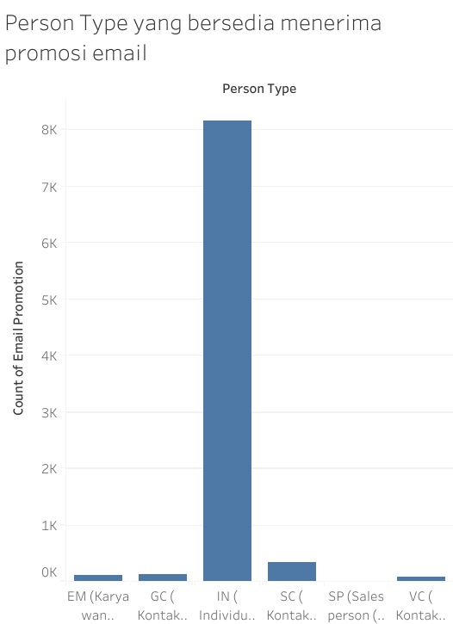
 | No | Kolom | Analisis |  | Interpretasi
 | 1 | EmailPromotion dan PersonType |  |  | Pada bar chart disamping dapat kita lihat bahwa PersonType IN(Individu (pelanggan ritel)) merupakan persontype yang paling banyak bersedia menerima email promotion dibanding persontype lainnya.

Address
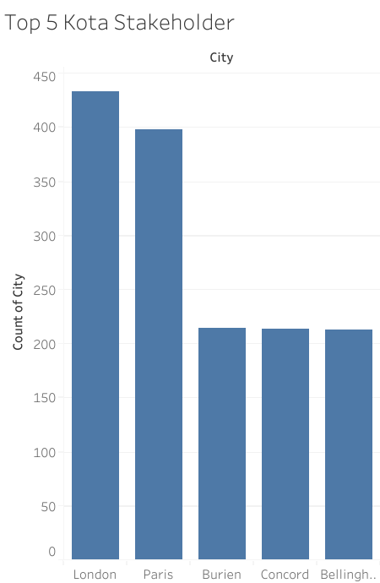
Gambaran Umum Tabel (silakan perbanyak sendiri template lembar jawab ini sebusi banyaknya tabel yang diminta)

1 | Jumlah Kolom | 9 | kolom

2 | Jumlah baris | 19614 | baris

3 | Keterangan: Silakan sesuaikan jumlah barisnya
 | Nama Kolom | Jenis Data | Rentang Isi Data (Isikan jika datanya berjenis numerik) | Null Values | Banyak null values | Outliers | Keterangan
 | AddressID | int | 1-32521 | Tidak Ada | Tidak Ada | Tidak Ada | AddressID
 | AddressLine1 | nvarchar(60) | - | Tidak Ada | Tidak Ada | Tidak Ada | Baris alamat pertama.
 | AddressLine2 | nvarchar(60) | - | Ada | 19252 | Tidak Ada | Baris alamat kedua.
 | City | nvarchar(30) | - | Tidak Ada | Tidak Ada | Tidak Ada | Nama kota.
 | StateProvinceID | int | 1-181 | Tidak Ada | Tidak Ada | Tidak Ada | Nomor identifikasi unik untuk negara bagian atau provinsi.
 | PostalCode | datetime | - | Tidak Ada | Tidak Ada | Tidak Ada | Kode pos untuk alamat jalan.
 | SpatialLocation | nvarchar(15) | - | Tidak Ada | Tidak Ada | Tidak Ada | Garis lintang dan bujur dari alamat ini.
 | rowguid | uniqueidentifier | - | Tidak Ada | Tidak Ada | Tidak Ada | Nomor yang secara unik mengidentifikasi catatan
 | ModifiedDate | datetime | 23 Juni 2006 0:00 hingga 30 Juni 2014 0:00 | Tidak Ada | Tidak Ada | Tidak Ada | Tanggal dan waktu terakhir catatan diperbarui.

4 | Sample Data
 | Keterangan: jika datanya terlalu sedikit, tampilkan saja 3 baris pertama. Silakan sesuaikan jumlah kolomnya
 | 5 Baris Pertama
 | AddressID | AddressLine1 | AddressLine2 | City | StateProvinceID | PostalCode | SpatialLocation | rowguid | ModifiedDate
 | 1 | 1970 Napa Ct. | - | Bothell | 79 | 98011 | E6100000010CAE8BFC28BCE4474067A89189898A5EC0 | {9AADCB0D-36CF-483F-84D8-585C2D4EC6E9} | 12/4/2007
 | 2 | 9833 Mt. Dias Blv. | - | Bothell | 79 | 98011 | E6100000010CD6FA851AE6D74740BC262A0A03905EC0 | {32A54B9E-E034-4BFB-B573-A71CDE60D8C0} | 11/30/2008
 | 3 | 7484 Roundtree Drive | - | Bothell | 79 | 98011 | E6100000010C18E304C4ADE14740DA930C7893915EC0 | {4C506923-6D1B-452C-A07C-BAA6F5B142A4} | 3/7/2013
 | 4 | 9539 Glenside Dr | - | Bothell | 79 | 98011 | E6100000010C813A0D5F9FDE474011A5C28A7C955EC0 | {E5946C78-4BCC-477F-9FA1-CC09DE16A880} | 2/3/2009
 | 5 | 1226 Shoe St. | - | Bothell | 79 | 98011 | E6100000010C61C64D8ABBD94740C460EA3FD8855EC0 | {FBAFF937-4A97-4AF0-81FD-B849900E9BB0} | 12/19/2008

 | 5 Baris Akhir
 | AddressID | AddressLine1 | AddressLine2 | City | StateProvinceID | PostalCode | SpatialLocation | rowguid | ModifiedDate
 | 32517 | 177 11th Ave | - | Sammamish | 79 | 98074 | E6100000010CBFDCCE386DD64740139B988F787F5EC0 | {2F76ECD8-B22C-4353-BE61-09FE000E13CE} | 12/29/2008
 | 32518 | 8040 Hill Ct | - | Redmond | 79 | 98052 | E6100000010C6E55A11948D447407231CDA13B855EC0 | {0E5F2D4F-C38F-406C-9169-8CCD754DBF94} | 1/19/2009
 | 32519 | 137 Mazatlan | - | Seattle | 79 | 98104 | E6100000010C122F1FE587C647404B3269286C905EC0 | {7B2B1EE6-43A4-426D-8A7D-54DD451F716B} | 2/11/2009
 | 32520 | 5863 Sierra | - | Bellevue | 79 | 98004 | E6100000010CF7571D7BF0CC474006A7186ACD865EC0 | {F72A65AD-0FD0-42FD-8760-4B83DE543926} | 1/15/2009
 | 32521 | 7145 Matchstick Drive | - | Sammamish | 79 | 98074 | E6100000010CEE44C4963BCA4740400DB24428845EC0 | {868501B7-4B9C-4F27-896B-342689EA5980} | 1/15/2009

5 | Analisis Deskriptif |  |  |  |  |  |  |  | 12/04/2007
 |  |  |  |  |  |  |  |  | 11/30/2008
 | Dari analisis yang didapatkan dari sampel diatas dapat disimpulkan bahwa kota Botthell merupakan kota yang memiliki jumlah pembeli terbanyak dan data pertama kali dimodifikasi pada tanggal 4 Desember 2007 dan modifikasi terakhir dilakukan pada tanggal 7 Maret 2013 |  |  |  |  |  |  |  | 12/19/2008
 | City |  |  |  |  |  |  |  | 12/29/2008
 | Bothell |  |  |  |  |  |  |  | 01/15/2009
 | Bothell |  |  |  |  |  |  |  | 01/15/2009
 | Bothell |  |  |  |  |  |  |  | 01/19/2009
 | Bothell |  |  |  |  |  |  |  | 02/03/2009
 | Bothell |  |  |  |  |  |  |  | 02/11/2009
 | Sammamish |  |  |  |  |  |  |  | 03/07/2013
 | Redmond
 | Seattle
 | Bellevue
 | Sammamish

 | No | Kolom | Analisis |  | Interpretasi
 | 1 | City | Top 1 | London | Dari hasil disamping dapat disimpulkan bahwa Kota London merupakan kota dimana pembeli, pegawai, atau vondor tinggal.
 |  |  | Top 2 | Paris
 |  |  | Top 3 | Burien

StateProvince
Gambaran Umum Tabel (silakan perbanyak sendiri template lembar jawab ini sebusi banyaknya tabel yang diminta)

1 | Jumlah Kolom | 8 | kolom

2 | Jumlah baris | 180 | baris

3 | Keterangan: Silakan sesuaikan jumlah barisnya
 | Nama Kolom | Jenis Data | Rentang Isi Data (Isikan jika datanya berjenis numerik) | Null Values | Banyak null values | Outliers | Keterangan
 | StateProvinceID | int | 1-181 | Tidak Ada | Tidak Ada | Tidak Ada | StateProvinceID
 | StateProvinceCode | nchar(3) | - | Tidak Ada | Tidak Ada | Tidak Ada | StateProvinceCode
 | CountryRegionCode | nvarchar(3) | - | Tidak Ada | Tidak Ada | Tidak Ada | CountryRegionCode
 | isOnlyStateProvinceFlag | bit | 0-1 | Tidak Ada | Tidak Ada | Tidak Ada | 0 = StateProvinceCode ada. 1 = StateProvinceCode tidak tersedia, menggunakan CountryRegionCode.
 | Name | nvarchar(50) | - | Tidak Ada | Tidak Ada | Tidak Ada | Deskripsi negara bagian atau provinsi.
 | TerritoryID | int | 2023-01-10 | Tidak Ada | Tidak Ada | Tidak Ada | ID wilayah di mana negara bagian atau provinsi tersebut berada.
 | rowguid | uniqueidentifier | - | Tidak Ada | Tidak Ada | Tidak Ada | Nomor yang secara unik mengidentifikasi catatan
 | ModifiedDate | datetime | 30 April 2008 0:00 hingga 8 Febuari 2014 10:17 | Tidak Ada | Tidak Ada | Tidak Ada | Tanggal dan waktu terakhir catatan diperbarui.

4 | Sample Data
 | Keterangan: jika datanya terlalu sedikit, tampilkan saja 3 baris pertama. Silakan sesuaikan jumlah kolomnya
 | 5 Baris Pertama
 | StateProvinceID | StateProvinceCode | CountryRegionCode | isOnlyStateProvinceFlag | Name | TerritoryID | rowguid | ModifiedDate
 | 1 | AB | CA | 0 | Alberta | 6 | 298C2880-AB1C-4982-A5AD-A36EB4BA0D34 | 2/8/2014
 | 2 | AK | US | 0 | Alaska | 1 | 5B7B8462-A888-4E0B-A3E1-7278F8AF107E | 2/8/2014
 | 3 | AL | US | 0 | Alabama | 5 | 41B328BE-21AE-45D0-841D-6F8DD71CE626 | 2/8/2014
 | 4 | AR | US | 0 | Arkansas | 3 | 54656A80-06F2-4C70-BA10-247179FC246E | 2/8/2014
 | 5 | AS | AS | 1 | American Samoa | 1 | 255D15E1-9F6E-4CF8-9E5F-6B3858AD9B6A | 2/8/2014

 | 5 Baris Akhir
 | StateProvinceID | StateProvinceCode | CountryRegionCode | isOnlyStateProvinceFlag | Name | TerritoryID | rowguid | ModifiedDate
 | 177 | 91 | FR | 0 | Essonne | 7 | 35894A81-C267-4511-A706-99EA2C08181F | 4/30/2008
 | 178 | 92 | FR | 0 | Hauts de Seine | 7 | F8FD6D62-A913-4F10-9E42-D348EDA02BD9 | 4/30/2008
 | 179 | 93 | FR | 0 | Seine Saint Denis | 7 | 466C15BC-46EC-427D-99DB-98C380634527 | 4/30/2008
 | 180 | 94 | FR | 0 | Val de Marne | 7 | FE0A2A02-FE1D-4B79-B970-167EC7F724FC | 4/30/2008
 | 181 | 95 | FR | 0 | Val d'Oise | 7 | E7580D97-910B-42B4-B4E2-72C8733889E0 | 4/30/2008

5 | Analisis Deskriptif |  |  |  |  | Nilai Maksimum: 7
 |  |  |  |  |  | Nilai Minimum: 1
 | CountryRegionCode |  |  |  |  | Q1: 2.5
 | CA |  |  |  |  | Q3: 7.0
 | US |  |  |  |  | IQR: 4.5
 | US |  |  |  |  | Modus: 7
 | US |  |  |  |  | Median 6.5
 | AS |  |  |  |  | Mean 5.1
 | FR
 | FR
 | FR
 | FR
 | FR

 | No | Kolom | Analisis |  | Interpretasi
 | 1 | CountryRegionCode | frekuensi |  | Dari hasil disamping dapat disimpulkan bahwa Kode Wilayah FR merupakan provinsi dengan stakeholder terbanyak.
 |  |  | CountryRegionCode | count of CountryRegionCode
 |  |  | CA | 1
 |  |  | US | 3
 |  |  | AS | 1
 |  |  | FR | 5
 |  |  | Grand Total | 10

 |  |  | proporsi
 |  |  | CountryRegionCode | count of CountryRegionCode(%)
 |  |  | CA | 10
 |  |  | US | 30
 |  |  | AS | 10
 |  |  | FR | 50
 |  |  | Grand Total | 100

 |  |  | Diatas merupakan hasil dari sampel
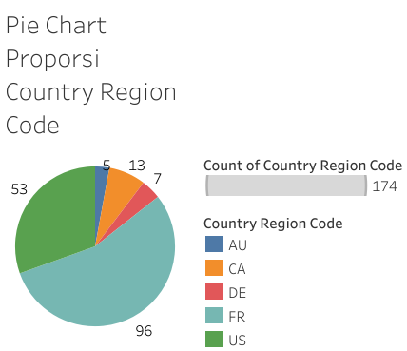

 |  |  | Diatas ini hasil dari data keseluruhan

Product
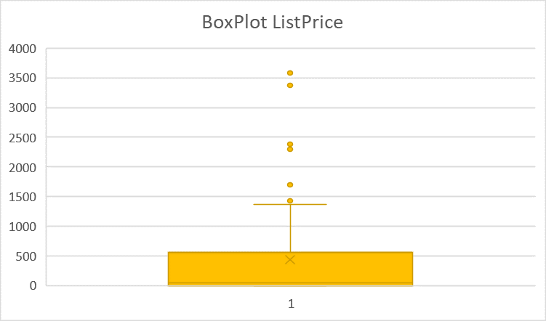
Gambaran Umum Tabel (silakan perbanyak sendiri template lembar jawab ini sebusi banyaknya tabel yang diminta)

1 | Jumlah Kolom | 25 | kolom

2 | Jumlah baris | 504 | baris

3 | Keterangan: Silakan sesuaikan jumlah barisnya
 | Nama Kolom | Jenis Data | Rentang Isi Data (Isikan jika datanya berjenis numerik) | Null Values | Banyak null values | Outliers | Keterangan
 | ProductID | int | 1-999 | Tidak Ada | Tidak Ada | Tidak Ada | ProductID
 | Name | nvarchar(50) | - | Tidak Ada | Tidak Ada | Tidak Ada | Nama produk.
 | ProductNumber | nvarchar(25) | - | Tidak Ada | Tidak Ada | Tidak Ada | Nomor identifikasi unik produk.
 | MakeFlag | bit | 0-1 | Tidak Ada | Tidak Ada | Tidak Ada | 0 = Produk dibeli, 1 = Produk diproduksi in-house.
 | FinishedGoodsFlag | bit | 0-1 | Tidak Ada | Tidak Ada | Tidak Ada | 0 = Produk bukan barang yang dijual. 1 = Produk dijual.
 | Color | nvarchar(15) | - | Ada | 248 | Tidak Ada | Warna produk.
 | SafetyStockLevel | smallint | 4-1000 | Tidak Ada | Tidak Ada | Tidak Ada | Jumlah inventaris minimum.
 | ReorderPoint | smallint | 3-750 | Tidak Ada | Tidak Ada | Tidak Ada | Tingkat inventaris yang memicu pesanan pembelian atau pesanan kerja.
 | StandardCost | money | 0-2171.2942 | Tidak Ada | Tidak Ada | Ada | Biaya standar produk.
 | ListPrice | money | 0-3578.27 | Tidak Ada | Tidak Ada | Ada | Harga jual.
 | Size | nvarchar(5) | - | Ada | 293 | Tidak Ada | Ukuran produk.
 | SizeUnitMeasureCode | nchar(3) | - | Ada | 328 | Tidak Ada | Unit pengukuran untuk kolom Ukuran.
 | WeightUnitMeasureCode | nchar(3) | - | Ada | 299 | Tidak Ada | Unit pengukuran untuk kolom Berat.
 | Weight | decimal(8, 2) | 2-1050 | Ada | 299 | Ada | Berat produk.
 | DaysToManufacture | int | 0-4 | Tidak Ada | Tidak Ada | Ada | Jumlah hari yang diperlukan untuk memproduksi produk.
 | ProductLine | nchar(2) | - | Ada | 226 | Tidak Ada | R = Jalan, M = Gunung, T = Touring, S = Standar
 | Class | nchar(2) | - | Ada | 257 | Tidak Ada | H = Tinggi, M = Sedang, L = Rendah
 | Style | nchar(2) | - | Ada | 293 | Tidak Ada | W = Wanita, M = Pria, U = Universal
 | ProductSubcategoryID | int | 1-37 | Ada | 209 | Tidak Ada | Produk adalah anggota dari subkategori produk ini.
 | ProductModelID | int | 1-128 | Ada | 209 | Ada | Produk adalah anggota dari model produk ini.
 | SellStartDate | datetime | 30 April 2008 0:00 hingga 30 Mei 2013 0:00 | Tidak Ada | Tidak Ada | Tidak Ada | Tanggal produk tersedia untuk dijual.
 | SellEndDate | datetime | 29 Mei 2012 0:00 hingga 29 Mei 2013 0:00 | Ada | 406 | Tidak Ada | Tanggal produk tidak lagi tersedia untuk dijual.
 | DiscontinuedDate | datetime | - | Ada | 504 | Tidak Ada | Tanggal produk dihentikan.
 | rowguid | uniqueidentifier | - | Tidak Ada | Tidak Ada | Tidak Ada | Nomor yang secara unik mengidentifikasi catatan
 | ModifiedDate | datetime | 8 Febuari 2014 10:01 hingga 8 Febuari 2014 10:03 | Tidak Ada | Tidak Ada | Tidak Ada | Tanggal dan waktu terakhir catatan diperbarui.

4 | Sample Data
 | Keterangan: jika datanya terlalu sedikit, tampilkan saja 3 baris pertama. Silakan sesuaikan jumlah kolomnya
 | 5 Baris Pertama
 | ProductID | Name | ProductNumber | MakeFlag | FinishedGoodsFlag | Color | SafetyStockLevel | ReorderPoint | StandardCost | ListPrice | Size | SizeUnitMeasureCode | WeightUnitMeasureCode | Weight | DaysToManufacture | ProductLine | Class | Style | ProductSubcategoryID | ProductModelID | SellStartDate | SellEndDate | DiscontinuedDate | rowguid | ModifiedDate
 | 1 | Adjustable Race | AR-5381 | 0 | 0 | - | 1000 | 750 | 0 | 0 | - | - | - | - | 0 | - | - | - | - | - | 4/30/2008 | - | - | {694215B7-08F7-4C0D-ACB1-D734BA44C0C8} | 2/8/2014
 | 2 | Bearing Ball | BA-8327 | 0 | 0 | - | 1000 | 750 | 0 | 0 | - | - | - | - | 0 | - | - | - | - | - | 4/30/2008 | - | - | {58AE3C20-4F3A-4749-A7D4-D568806CC537} | 2/8/2014
 | 3 | BB Ball Bearing | BE-2349 | 1 | 0 | - | 800 | 600 | 0 | 0 | - | - | - | - | 1 | - | - | - | - | - | 4/30/2008 | - | - | {9C21AED2-5BFA-4F18-BCB8-F11638DC2E4E} | 2/8/2014
 | 4 | Headset Ball Bearings | BE-2908 | 0 | 0 | - | 800 | 600 | 0 | 0 | - | - | - | - | 0 | - | - | - | - | - | 4/30/2008 | - | - | {ECFED6CB-51FF-49B5-B06C-7D8AC834DB8B} | 2/8/2014
 | 316 | Blade | BL-2036 | 1 | 0 | - | 800 | 600 | 0 | 0 | - | - | - | - | 1 | - | - | - | - | - | 4/30/2008 | - | - | {E73E9750-603B-4131-89F5-3DD15ED5FF80} | 2/8/2014

 | 5 Baris Akhir
 | ProductID | Name | ProductNumber | MakeFlag | FinishedGoodsFlag | Color | SafetyStockLevel | ReorderPoint | StandardCost | ListPrice | Size | SizeUnitMeasureCode | WeightUnitMeasureCode | Weight | DaysToManufacture | ProductLine | Class | Style | ProductSubcategoryID | ProductModelID | SellStartDate | SellEndDate | DiscontinuedDate | rowguid | ModifiedDate
 | 995 | ML Bottom Bracket | BB-8107 | 1 | 1 | - | 500 | 375 | 44.9506 | 101.24 | - | - | G | 168 | 1 | - | M | - | 5 | 96 | 5/30/2013 | - | - | {71AB847F-D091-42D6-B735-7B0C2D82FC84} | 2/8/2014
 | 996 | HL Bottom Bracket | BB-9108 | 1 | 1 | - | 500 | 375 | 53.9416 | 121.49 | - | - | G | 170 | 1 | - | H | - | 5 | 97 | 5/30/2013 | - | - | {230C47C5-08B2-4CE3-B706-69C0BDD62965} | 2/8/2014
 | 997 | Road-750 Black, 44 | BK-R19B-44 | 1 | 1 | Black | 100 | 75 | 343.6496 | 539.99 | 44 | CM | LB | 20 | 4 | R | L | U | 2 | 31 | 5/30/2013 | - | - | {44CE4802-409F-43AB-9B27-CA53421805BE} | 2/8/2014
 | 998 | Road-750 Black, 48 | BK-R19B-48 | 1 | 1 | Black | 100 | 75 | 343.6496 | 539.99 | 48 | CM | LB | 20 | 4 | R | L | U | 2 | 31 | 5/30/2013 | - | - | {3DE9A212-1D49-40B6-B10A-F564D981DBDE} | 2/8/2014
 | 999 | Road-750 Black, 52 | BK-R19B-52 | 1 | 1 | Black | 100 | 75 | 343.6496 | 539.99 | 52 | CM | LB | 20 | 4 | R | L | U | 2 | 31 | 5/30/2013 | - | - | {AE638923-2B67-4679-B90E-ABBAB17DCA31} | 2/8/2014

 |  |  |  |  |  |  |  |  |  |  |  |  |  |  | Nilai Maksimum: 4
 |  |  |  |  |  |  |  |  |  |  |  |  |  |  | Nilai Minimum: 0
 |  |  |  |  |  |  |  |  |  |  |  |  |  |  | Q1: 0.0
 |  |  |  |  |  |  |  |  |  |  |  |  |  |  | Q3: 4.0
5 | Analisis Deskriptif |  |  |  |  |  |  |  |  |  |  |  |  |  | IQR: 4.0
 |  |  |  |  |  |  |  |  |  |  |  |  |  |  | Modus: 1
 |  |  |  |  |  |  |  |  |  |  |  |  |  |  | Median 1.0
 |  |  |  |  |  |  |  |  |  |  |  |  |  |  | Mean 1.6

 | No | Kolom | Analisis |  | Interpretasi
 | 1 | StandardCost | Minimum | 0 | Outlier ini tidak usah dihilangkan/bukan anomali. Terdapat beberapa outlier di standardCost, hal ini dapat terjadi karena pada product masing masing memiliki costnya masing-masing. Terdapat cost yang sangat mahal dan rendah, yang mana menyebabkan adanya outlier.
 |  |  | Q1 | 0
 |  |  | Q2 | 23.3722
 |  |  | Q3 | 317.075825
 |  |  | Maximum | 2171.2942

 |  |  | Interquartile range | 317.075825
 |  |  | Lower Fence | -475.6137375
 |  |  | Upper Fence | 792.6895625
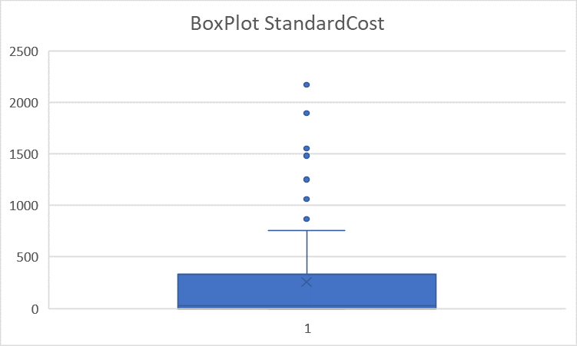

 | 2 | ListPrice | Minimum | 0 | Outlier ini tidak usah dibuang, karena outlier pada kolom listPrice dapat terjadi karena StandarCost akan berkaitan dengan listPricenya, semakin mahal standarcost maka listprice dapat semakin tinggi juga begitu sebaliknya. ListPrice ini bergantung juga dengan standardCostnya
 |  |  | Q1 | 0
 |  |  | Q2 | 49.99
 |  |  | Q3 | 564.99
 |  |  | Maximum | 3578.27

 |  |  | Interquartile range | 564.99
 |  |  | Lower Fence | -847.485
 |  |  | Upper Fence | 1412.475

ProductModelProductDescriptionC
Gambaran Umum Tabel (silakan perbanyak sendiri template lembar jawab ini sebusi banyaknya tabel yang diminta)

1 | Jumlah Kolom | 4 | kolom

2 | Jumlah baris | 762 | baris

3 | Keterangan: Silakan sesuaikan jumlah barisnya
 | Nama Kolom | Jenis Data | Rentang Isi Data (Isikan jika datanya berjenis numerik) | Null Values | Banyak null values | Outliers | Keterangan
 | ProductModelID | int | 1-127 | Tidak Ada | Tidak Ada | Tidak Ada | ProductModelID
 | ProductDescriptionID | int | 2010-03-01 | Tidak Ada | Tidak Ada | Ada | ProductDescriptionID
 | CultureID | nchar(6) | - | Tidak Ada | Tidak Ada | Tidak Ada | Nomor identifikasi Culture
 | ModifiedDate | datetime | 2013-04-30 | Tidak Ada | Tidak Ada | Tidak Ada | Tanggal dan waktu terakhir catatan diperbarui.

4 | Sample Data
 | Keterangan: jika datanya terlalu sedikit, tampilkan saja 3 baris pertama. Silakan sesuaikan jumlah kolomnya
 | 5 Baris Pertama
 | ProductModelID | ProductDescriptionID | CultureID | ModifiedDate
 | 1 | 1467 | ar | 4/30/2013
 | 1 | 1589 | fr | 4/30/2013
 | 1 | 1712 | th | 4/30/2013
 | 1 | 1838 | he | 4/30/2013
 | 1 | 1965 | zh-cht | 4/30/2013

 | 5 Baris Akhir

 | 127 | 2006 | ar | 4/30/2013
 | 127 | 2007 | fr | 4/30/2013
 | 127 | 2008 | th | 4/30/2013
 | 127 | 2009 | he | 4/30/2013
 | 127 | 2010 | zh-cht | 4/30/2013

5 | Analisis Deskriptif

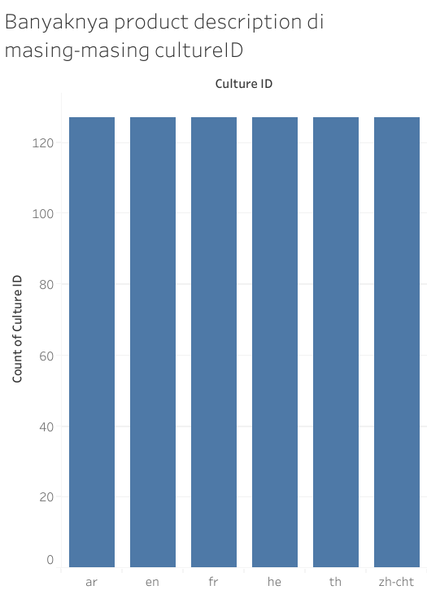
 | No | Kolom | Analisis |  | Interpretasi
 | 1 | CultureID |  |  | Dari hasil visualisasi disamping di setiap culture memiliki jumlah product description yang sama yaitu 127 buah product desciription

